AGITADOR
Coordinación Grupo Sennova Sistema de Investigación, Desarrollo Tecnológico e Innovación Anexo 2 - Ficha técnica para maquinaria, equipos y plan de implementación
RED DE CONOCIMIENTO |  | TECNOACADEMIA BOGOTA VIGENCIA 2025
NOMBRE AMBIENTE DE FORMACIÓN |  | TECNOACADEMIA
1. DESCRIPCIÓN DEL EQUIPO
NOMBRE DEL EQUIPO |  | AGITADOR MAGNETICO CON PLANCHA DE CALENTAMIENTO |  |  | CANTIDAD | ZONA DE TRABAJO EQUIPO
a
OBSERVACIONES |  | Requisitos eléctricos: 100/120 V, 50/60 Hz Incluye: (1) Cable de alimentación Pantalla: LED Tipo de enchufe: US (Estados Unidos) Rango de agitación: 50 a 1500 rpm Temperatura (métrico): Ambiente hasta 400 °C Material de la placa superior: Cerámica |  |  | 3 |  |  | DIMENSIONES (mm)
c
d
b
 |  |  |  |  |  |  |  | a | 150
DIMENSIONES |  |  |  | UBICACIÓN |  |  |  | b | 150
LARGO / PROFUND (mm) | ANCHO / FRENTE (mm) | ALTO (mm) | PESO (kg) | BANCO O MESÓN | PISO |  |  | c | 150
411 | 287 | 102 | 7,5 | si |  |  |  | d | 150
ACCESORIOS |  | Barra agitadora revestida de TFE |  |  | GARANTÍAS |  | Garantía completa de 1 año.
MANUALES DE USO |  | MANUAL DEL EQUIPO: AGITADOR MAGNÉTICO CON CALENTAMIENTO 10"x10" |  |  | ESPECIFICACIONES TÉCNICAS DE SOFTWARE (OPCIONAL): |  | N/A
OBSERVACIONES |  | Se requiere capacitación previa a su uso
2. FOTOGRAFÍAS
1 | FOTOGRAFÍA SUPERIOR |  |  |  | 2 | FOTOGRAFÍA FRONTAL
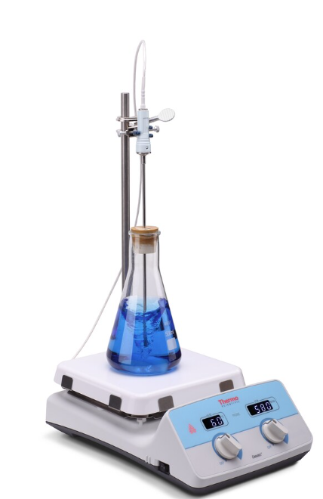 |  |  |  |  | 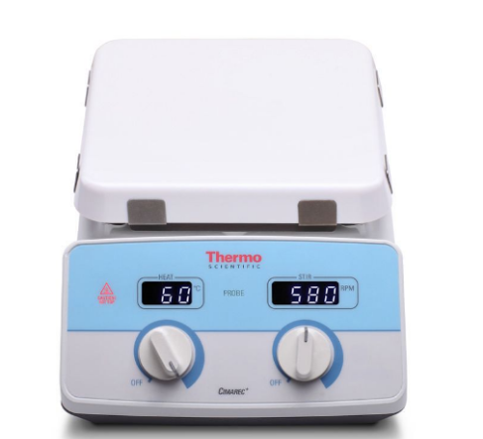

3 | FOTOGRAFÍA LATERAL |  |  |  | 4 | PERSPECTIVA
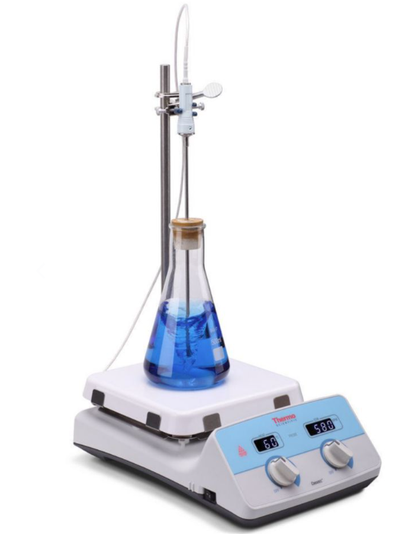 |  |  |  |  | 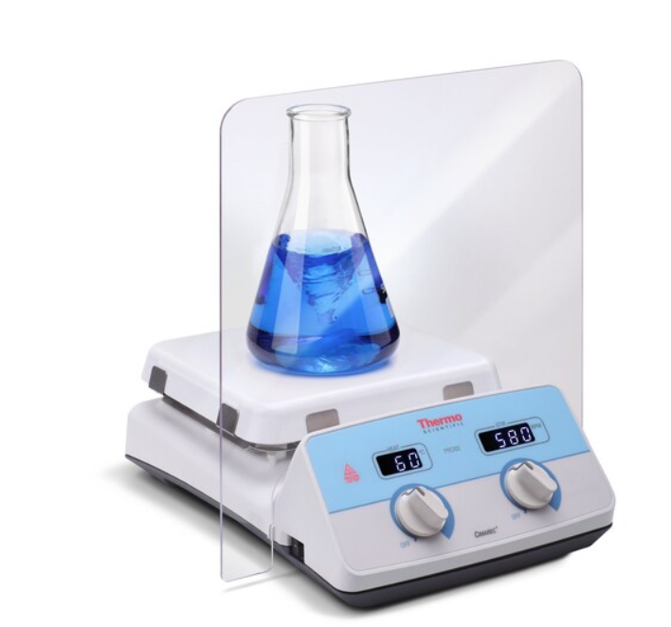

3. REQUERIMIENTOS DEL EQUIPO O MAQUINA
HIDRÁULICAS | AGUA FRÍA CONSUMO | N/A | DIÁMETRO | N/A | ELECTRICIDAD | VOLTAJE | 230 V 50/60 Hz
 | AGUA CALIENTE CONSUMO | N/A | DIÁMETRO | N/A |  | AMPERAJE | 5A
 | AGUA DESTILADA | N/A | DIÁMETRO | N/A |  | RED REGULADA | N/A
 | DESAGUES | N/A | DIÁMETRO | N/A |  | CONEXIÓN UPS | N/A
GAS NATURAL | PRESIÓN PSI | N/A | DIÁMETRO | N/A | PUNTOS DE RED | N/A
 | CONSUMO BTU/HORA |  | N/A |  | AIRE COMPRIMIDO | PRESIÓN PSI | N/A
VAPOR | PRESIÓN PSI | N/A | DIÁMETRO | N/A |  | CAUDAL CFM | N/A
 | CONSUMO BTU/HORA |  | N/A |  | VIBRACIÓN | FRECUENCIA | N/A
VENTILACIÓN | NATURAL | N/A | MECÁNICA | N/A |  |  | N/A
OTROS |  | N/A
OBSERVACIONES |  | La temperatura se puede ajustar en incrementos de 1 grado Sistema de advertencia Hot Top (superficie caliente) diseñado para proteger de las quemaduras accidentales que indica claramente el momento en que la superficie de calentamiento supera los 50 °C (122 °F)
4. CAPACITACIÓN
DESCRIBIR EL DETALLE DE LAS CAPACITACIONES REQUERIDAS PARA EL MANEJO DEL EQUIPO O MAQUINA.
CARACTERÍSTICAS DE LA CAPACITACIÓN REQUERIDA |  | NÚMERO DE PERSONAS A CAPACITAR |  | TEMAS QUE INCLUYE LA CAPACITACIÓN |  |  | NÚMERO DE HORAS | LUGAR
Montaje inicial: Instrucciones detalladas para ensamblar correctamente el equipo. Operación básica: Encendido y apagado del agitador. Precauciones de uso Visualización de temperatura. Configuración de parámetros de temperatura Optimización de parámetros para diferentes tipos de modelos y materiales. Calibración y ajusteLa temperatura se puede ajustar en incrementos de 1 grado Uso del sistema de advertencia Hot Top (superficie caliente) Uso de controles electrónicos para gestionar la velocidad con precisión. Procedimientos de limpieza y mantenimiento del equipo. Seguridad: Prácticas seguras al manipular el equipo. Protección personal y manejo seguro de productos químicos. Aplicaciones prácticas: Aplicabilidad en proyectos específicos que demuestren las capacidades y limitaciones. |  | 4 |  | Montaje inicial del equipo, uso, calibración, precauciones de uso, EPP, Llimpieza y mantenimiento del equipo |  |  | 4 horas | Ambiente de materiales y biotecnología
5. MANTENIMIENTO
DILIGENCIAR SOLO SI SOLICITA RECURSOS POR EL RUBRO DE MANTENIMIENTO PARA LOS EQUIPOS O MAQUINARIA EXISTENTES QUE ESTÉN RELACIONADOS (MP: MANTENIMIENTO PREVENTIVO, MC: MANTENIMIENTO CORRECTIVO, MPD: MANTENIMIENTO PREDICTIVO)
FECHA DEL MANTENIMIENTO (DD- MM-AA) | NOMBRE DEL EQUIPO |  | TIPO DE MANTENIMIENTO | RESPONSABLE |  | RELACIÓN DE LA MAQUINA O EQUIPO CON EL PROYECTO |  | COSTO DEL MANTENIMIENTO
N/A | N/A |  |  | N/A |  | N/A |  | N/A
6. PLAN DE IMPLEMENTACIÓN EN LA FORMACIÓN
DESCRIBIR EL PLAN DE IMPLEMENTACIÓN POR MEDIO DE ACTIVIDADES QUE TENGAN COMO FIN LA APROPIACIÓN DE LOS RESULTADOS DE APRENDIZAJE, RELACIONADO CON EL EQUIPO O MAQUINA
PROGRAMA DE FORMACIÓN IMPACTADO |  |  | COMPETENCIA TÉCNICA |  | RESULTADO DE APRENDIZAJE |  | ACTIVIDAD PARA LA IMPLEMENTACIÓN RELACIONADA CON EL RESULTADO DE APRENDIZAJE
APLICACIONES Y DESARROLLO DE PROCESOS BIOTECNOLOGICOS |  |  | VALORAR MUESTRAS SEGÚN TÉCNICAS DE ANÁLISIS QUÍMICO |  | CLASIFICAR LAS DIFERENTES TÉCNICAS ASOCIADAS A LA BIOTECNOLOGÍA TRADICIONAL, MODERNA Y AGRÍCOLA SEGÚN LAS NECESIDADES EL PROCESO BIOLÓGICO. |  | OPERAR LOS EQUIPOS Y MATERIALES DE ACUERDO A LOS PROTOCOLOS DEL LABORATORIO.
GESTION DE BIOTECNOLOGIA |  |  | VALORAR MUESTRAS SEGÚN TÉCNICAS DE ANÁLISIS QUÍMICO |  | RECONOCER EL EMPLEO DEL EQUIPO DE ACUERDO CON LA MUESTRA A TRABAJAR. |  | IMPLEMENTAR LOS EQUIPOS Y MATERIALES DE LABORATORIO DE ACUERDO CON LAS NORMAS DE SEGURIDAD Y HACE UNA ADECUADA DISPOSICIÓN DE LOS RECURSOS.
RECONOCIMIENTO DE LA CIENCIA, LA TECNOLOGIA Y LA INNOVACION A PARTIR DE METODOLOGIAS EXPERIENCIALES PARA ALCANZAR APRENDIZAJES SIGNIFICATIVOS. |  |  | ORIENTAR FORMACIÓN PRESENCIAL DE ACUERDO CON PROCEDIMIENTOS TÉCNICOS Y NORMATIVOS |  | APROPIAR CONCEPTOS ASOCIADOS A LAS CIENCIAS BÁSICAS, BIOTECNOLOGÍA, ELECTRÓNICA, PROTOTIPADO, TECNOLOGÍAS VIRTUALES, DESARROLLO DE SOFTWARE Y NANOTECNOLOGÍA |  | IDENTIFICAR LOS TIPOS DE MUESTRA, CARACTERÍSTICAS, MÉTODOS DE PRESERVACIÓN, TAMAÑO DE MUESTRA, PUNTOS DE MUESTREO, MEDIOS DE CULTIVO, EQUIPOS, INSTRUMENTOS Y MATERIALES PARA EL TRABAJO.
DESARROLLO DE HABILIDADES EN CIENCIA E INNOVACION A PARTIR DE CONCEPTOS DE TECNOLOGIAS EMERGENTES |  |  | ORIENTAR FORMACIÓN PRESENCIAL DE ACUERDO CON PROCEDIMIENTOS TÉCNICOS Y NORMATIVOS |  | SELECCIONAR LAS ALTERNATIVAS TECNOLÓGICAS APROPIADAS FRENTE A UNA PROBLEMÁTICA UTILIZANDO CRITERIOS TÉCNICOS. |  | CLASIFICAR UN FENÓMENO QUÍMICO A PARTIR DE UNA REACCIÓN QUÍMICA.

ESTEROSCOPIO CAM
Coordinación Grupo Sennova Sistema de Investigación, Desarrollo Tecnológico e Innovación Anexo 2 - Ficha técnica para maquinaria, equipos y plan de implementación
RED DE CONOCIMIENTO |  | TECNOACADEMIA BOGOTA VIGENCIA 2025
NOMBRE AMBIENTE DE FORMACIÓN |  | TECNOACADEMIA
1. DESCRIPCIÓN DEL EQUIPO
NOMBRE DEL EQUIPO |  | ESTEROSCOPIO |  |  | CANTIDAD | ZONA DE TRABAJO EQUIPO
a
OBSERVACIONES |  | Cabeza Trinocular inclinada a 45° y rotable 360º con distancia inter pupilar de 50 a 75mm, con ajuste de dioptrías +-5 en los dos oculares. División de luz 50/50. Toda la óptica construida con prismas Oculares gran angulares WF10X / F.N. 20 Relación de aumento de Zoom 6 : 1, Distancia de trabajo de 110mm Rango de magnificación: 0.75X - 4.5X Estativo compacto R2LED de construcción completa en metal con iluminación incidente y transmitida incorporada con platina blanca/ negra y de virio esmerilado de 80mm con montura para cabeza de Ø74mm Iluminación incidente LED con control de intensidad de 3W Iluminación transmitida LED con control de intensidad de 3W Fuente de poder 110 V 50-60Hz, certificada UL. CE Camara Tipo de sensor: sCMOS Tamaño del sensor: 1/1,8"" Área de imágenes: 8,92 mm (diagonal) Información de resolución de captura: 6MP Modo de visualización en vivo a través de USB: 3072x2048, 1536x1024 píxeles Tamaño de píxel: 2,4x2,4 µm Modo de escaneo : Progresivo modo de obturador: Persiana Transferencia de datos: USB 3.1 máx. fotogramas por segundo (fps) 3072x2048 @ 30fps 1536x1024 @ 50fps (*) Tiempo de exposición: 16 µs a 2 segundos máx. relación señal a ruido 0,15 mV a 1/30 s Sensibilidad: 425mV(G) @ 1/30 seg SO compatible Windows 7/8/10, MAC OSX, Linux o superior Requisitos mínimos de la computadora: 2GHz dualcore - Memoria RAM 2GB - Memoria de video min. 512 megabytes Montura del lente Montura C Software de Imagenes compatible para Windows, OSX Funciones: Captura de imágenes fijas y video, medición de imágenes fijas y en vivo, ajustes de imagen, balance de blancos, exposición automática y manual, sistema de calibración de objetivos individuales. Fuente de alimentación: 5V (desde el puerto USB) El paquete incluye: Adaptador de anillo CS, cable USB 3.1, portaobjetos de calibración de 4 puntos. Conexión del microscopio: rosca C-Mount para conectar a su adaptador C-Mount específico para microscopio |  |  | 1 |  |  | DIMENSIONES (mm)
c
d
b
 |  |  |  |  |  |  |  | a | 72
DIMENSIONES |  |  |  | UBICACIÓN |  |  |  | b | 40
LARGO / PROFUND (mm) | ANCHO / FRENTE (mm) | ALTO (mm) | PESO (kg) | BANCO O MESÓN | PISO |  |  | c | 72
237 | 170 | 398 | 3,7 | si |  |  |  | d | 40
ACCESORIOS |  | Copa ocular (unidad) adaptador C-Mount.Equipo polarizador B.301 (1 pieza rotativa) cámara Moticam como la S20 Abrazadera para joyería Caja de aluminio Kit de limpieza Funda antipolvo Papel seda para lentes x 500 |  |  | GARANTÍAS |  | Garantía completa de 1 año.
MANUALES DE USO |  | Manual Serie SMZ160 - Catálogo |  |  | ESPECIFICACIONES TÉCNICAS DE SOFTWARE (OPCIONAL): |  | Software para manipulación del equipo y/o proyección de elementos
OBSERVACIONES |  | Capacitación por un experto.
2. FOTOGRAFÍAS
1 | FOTOGRAFÍA SUPERIOR |  |  |  | 2 | FOTOGRAFÍA FRONTAL
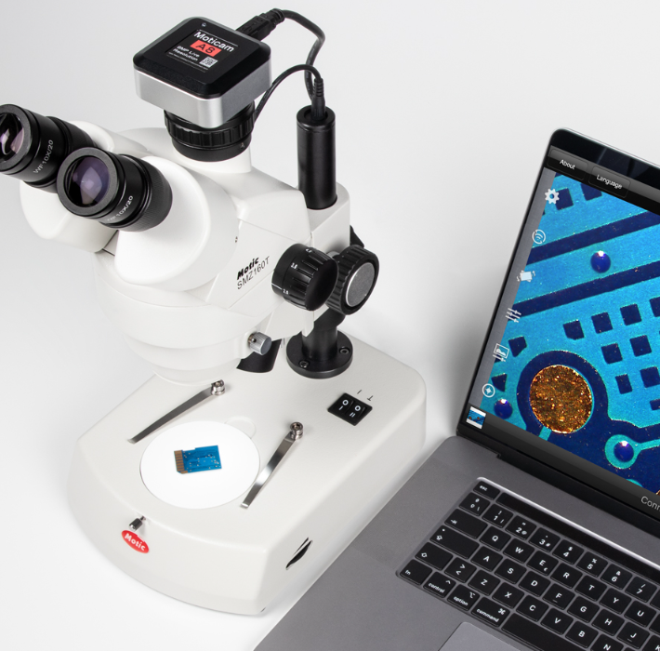 |  |  |  |  | 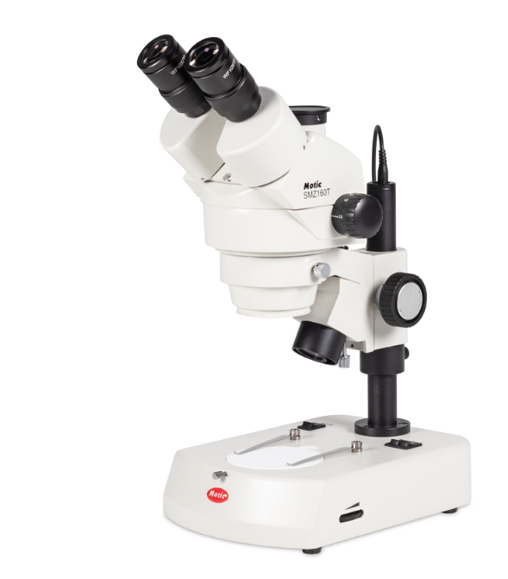

3 | FOTOGRAFÍA LATERAL |  |  |  | 4 | PERSPECTIVA
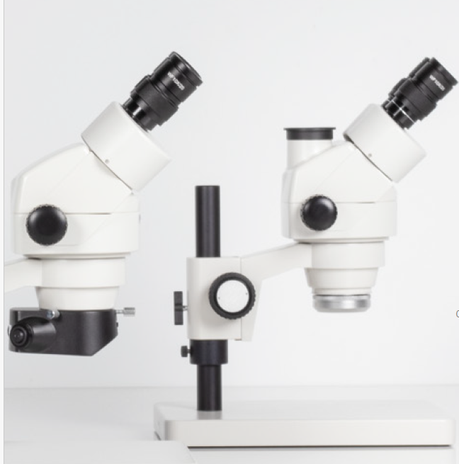 |  |  |  |  | 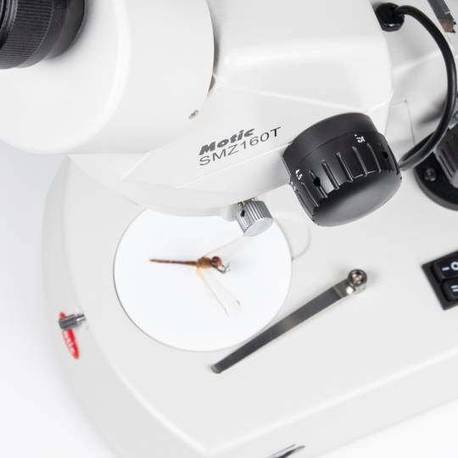

3. REQUERIMIENTOS DEL EQUIPO O MAQUINA
HIDRÁULICAS | AGUA FRÍA CONSUMO | N/A | DIÁMETRO | N/A | ELECTRICIDAD | VOLTAJE | 100–240 V AC
 | AGUA CALIENTE CONSUMO | N/A | DIÁMETRO | N/A |  | AMPERAJE | N/A
 | AGUA DESTILADA | N/A | DIÁMETRO | N/A |  | RED REGULADA | N/A
 | DESAGUES | N/A | DIÁMETRO | N/A |  | CONEXIÓN UPS | N/A
GAS NATURAL | PRESIÓN PSI | N/A | DIÁMETRO | N/A | PUNTOS DE RED | N/A
 | CONSUMO BTU/HORA |  |  |  | AIRE COMPRIMIDO | PRESIÓN PSI | N/A
VAPOR | PRESIÓN PSI | N/A | DIÁMETRO | N/A |  | CAUDAL CFM | N/A
 | CONSUMO BTU/HORA |  |  |  | VIBRACIÓN | FRECUENCIA | N/A
VENTILACIÓN | NATURAL | 0° C a 40° C | MECÁNICA | N/A | SONIDO | DECIBELES | N/A
OTROS |  | N/A
OBSERVACIONES |  | N/A
4. CAPACITACIÓN
DESCRIBIR EL DETALLE DE LAS CAPACITACIONES REQUERIDAS PARA EL MANEJO DEL EQUIPO O MAQUINA.
CARACTERÍSTICAS DE LA CAPACITACIÓN REQUERIDA |  | NÚMERO DE PERSONAS A CAPACITAR |  | TEMAS QUE INCLUYE LA CAPACITACIÓN |  |  | NÚMERO DE HORAS | LUGAR
Fundamentos de funcionamiento Partes y componentes del microscopio. Principios de la estereomicroscopía. Características y ventajas de iluminación LED. Configuración de aumentos y campo de visión. Manejo físico del microscopio Correcta instalación y ubicación. Encendido, ajuste de intensidad de luz. Ajuste de distancia interpupilar y dioptrías. Enfoque primario y secundario. Uso de accesorios: adaptador C-Mount y cámara. Operación de la cámara digital Instalación de controladores y software (Motic Images Plus 3.0 o Moticam Suite). Ajuste de resolución, balance de blancos, brillo y contraste. Captura de imágenes fijas y video. Medición y calibración en software. Exportación y almacenamiento de archivos. Mantenimiento preventivo Limpieza de lentes y componentes ópticos. Procedimientos seguros para transporte y resguardo. Revisión periódica de conexiones y cables. Requerimientos de seguridad Correcto manejo eléctrico. Normas básicas de bioseguridad (si aplica con muestras biológicas). Solución de problemas comunes Cámara no reconocida. Imagen oscura o borrosa. Fallas en iluminación. Ajustes de software que afectan calidad de imagen. |  | 5 |  | Módulo 1: Introducción al Estereomicroscopio Definición y principios de la estereomicroscopía. Diferencias entre microscopio compuesto y estereomicroscopio. Aplicaciones académicas y de investigación. Módulo 2: Partes y Funciones del SMZ160-TLED Componentes del estereomicroscopio: cabezal, oculares, objetivos, brazo soporte, platina, fuente de iluminación LED. Características técnicas específicas del SMZ160-TLED. Explicación de adaptador C-Mount y cámara digital. Módulo 3: Instalación y Puesta en Marcha Condiciones adecuadas del área de trabajo: electricidad, ventilación y red. Montaje y conexión de accesorios. Revisión de seguridad eléctrica y conexión a tierra. Instalación de software Motic Images Plus 3.0 o Moticam Suite. Módulo 4: Ajuste y Manejo Básico del Microscopio Ajuste de distancia interpupilar y dioptrías. Uso correcto del sistema de enfoque. Selección de aumentos. Ajuste de iluminación LED. Módulo 5: Manejo de la Cámara Digital 5 MP Instalación y configuración del software. Conexión y detección de la cámara vía USB. Configuración de resolución, balance de blancos y exposición. Captura de imágenes y video. Uso de herramientas de medición y calibración. Módulo 6: Procesamiento y Respaldo de Imágenes Guardado de imágenes y videos. Formatos recomendados de archivo. Organización y etiquetado de archivos digitales. Exportación para impresión o publicación. Módulo 7: Mantenimiento Preventivo y Correctivo Limpieza de lentes y oculares. Cuidado de la cámara y conexiones. Procedimientos para almacenamiento seguro. Detección de fallas comunes y soluciones básicas. Módulo 8: Normas de Seguridad Precauciones eléctricas. Recomendaciones para manejo de muestras biológicas o materiales. Uso adecuado de mobiliario y espacio de trabajo. Opcional: Módulo 9 Adaptación Didáctica para Docentes (si es para uso escolar o académico) Cómo planear prácticas de observación. Diseño de guías de laboratorio con captura de imágenes. Recomendaciones para uso responsable con estudian |  |  |  | Ambiente de materiales y biotecnología
...

ESTEROSCOPIO
Coordinación Grupo Sennova Sistema de Investigación, Desarrollo Tecnológico e Innovación Anexo 2 - Ficha técnica para maquinaria, equipos y plan de implementación
RED DE CONOCIMIENTO |  | TECNOACADEMIA BOGOTA VIGENCIA 2025
NOMBRE AMBIENTE DE FORMACIÓN |  | TECNOACADEMIA
1. DESCRIPCIÓN DEL EQUIPO
NOMBRE DEL EQUIPO |  | ESTEROSCOPIO |  |  | CANTIDAD | ZONA DE TRABAJO EQUIPO
a
OBSERVACIONES |  | Estéreo Microscopio con Sistema óptico Zoom Greenough Cabeza Binocular inclinada a 45° y rotable 360º con distancia inter pupilar de 50 a 75mm, con ajuste de dioptrías +-5 en los dos oculares. Toda la óptica construida con prismas Oculares gran angulares WF10X / F.N. 20 Relación de aumento de Zoom 6 : 1, Distancia de trabajo de 110mm Rango de magnificación: 0.75X - 4.5X Estativo compacto R2LED de construcción completa en metal con iluminación incidente y transmitida incorporada con platina blanca/ negra y de virio esmerilado de 80mm con montura para cabeza de Ø74mm Iluminación incidente LED con control de intensidad de 3W Iluminación transmitida LED con control de intensidad de 3W Fuente de poder 110 V 50-60Hz |  |  | 6 |  |  | DIMENSIONES (mm)
c
d
b
 |  |  |  |  |  |  |  | a | 84
DIMENSIONES |  |  |  | UBICACIÓN |  |  |  | b | 116
LARGO / PROFUND (mm) | ANCHO / FRENTE (mm) | ALTO (mm) | PESO (kg) | BANCO O MESÓN | PISO |  |  | c | 84
237 | 170 | 398 | 3 | si |  |  |  | d | 116
ACCESORIOS |  | Copa ocular (unidad) Equipo polarizador B.301 (1 pieza rotativa) Abrazadera para joyería, Caja de aluminio Kit de limpieza Funda antipolvoPapel seda para lentes x 500 |  |  | GARANTÍAS |  | Garantía completa de 1 año.
MANUALES DE USO |  | Manual Serie SMZ160 - Catálogo |  |  | ESPECIFICACIONES TÉCNICAS DE SOFTWARE (OPCIONAL):
OBSERVACIONES |  | Capacitación por un experto.
2. FOTOGRAFÍAS
1 | FOTOGRAFÍA SUPERIOR |  |  |  | 2 | FOTOGRAFÍA FRONTAL
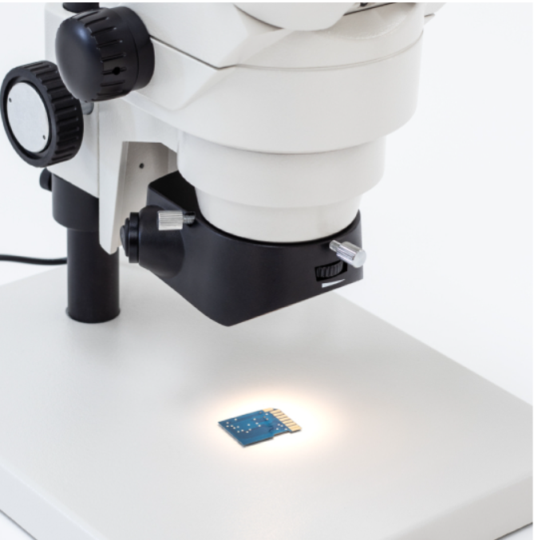

3 | FOTOGRAFÍA LATERAL |  |  |  | 4 | PERSPECTIVA
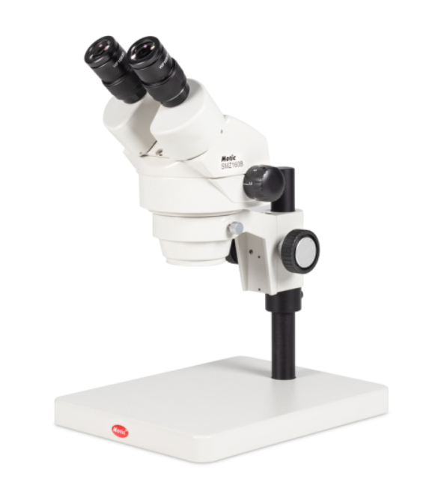 |  |  |  |  | 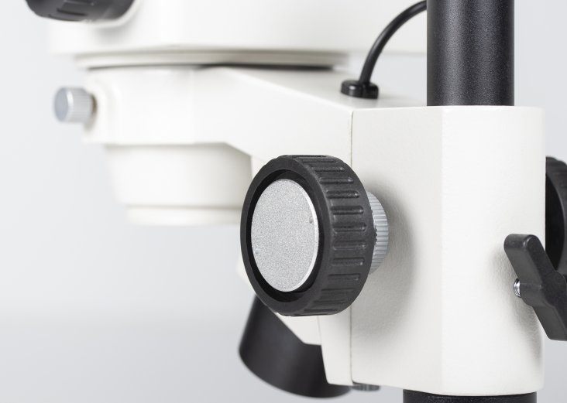

3. REQUERIMIENTOS DEL EQUIPO O MAQUINA
HIDRÁULICAS | AGUA FRÍA CONSUMO | N/A | DIÁMETRO | N/A | ELECTRICIDAD | VOLTAJE | 100–240 V AC, 50/60 Hz (auto-rango)
 | AGUA CALIENTE CONSUMO | N/A | DIÁMETRO | N/A |  | AMPERAJE
 | AGUA DESTILADA | N/A | DIÁMETRO | N/A |  | RED REGULADA | N/A
 | DESAGUES | N/A | DIÁMETRO | N/A |  | CONEXIÓN UPS | N/A
GAS NATURAL | PRESIÓN PSI | N/A | DIÁMETRO | N/A | PUNTOS DE RED | N/A
 | CONSUMO BTU/HORA |  | N/A |  | AIRE COMPRIMIDO | PRESIÓN PSI | N/A
...

MICROSCOPIO CAM
Coordinación Grupo Sennova Sistema de Investigación, Desarrollo Tecnológico e Innovación Anexo 2 - Ficha técnica para maquinaria, equipos y plan de implementación
RED DE CONOCIMIENTO |  | TECNOACADEMIA BOGOTA VIGENCIA 2025
NOMBRE AMBIENTE DE FORMACIÓN |  | TECNOACADEMIA
1. DESCRIPCIÓN DEL EQUIPO
NOMBRE DEL EQUIPO |  | MICROSCOPIO |  |  | CANTIDAD | ZONA DE TRABAJO EQUIPO
a
OBSERVACIONES |  | Microscopio con Cabeza Trinocular Siedentopf inclinada a 30º y rotable 360º con distancia interpupilar de 55 a 75mm. División de luz 20/80 en puerto estándard DIN/ISO Oculares gran angulares N-WF10X /20mm con ajuste de dioptrías ±5 en los dos tubos porta oculares, incluye protectores de caucho. Permiten usuarios con anteojos. Con sistema de bloqueo con tornillo allen para evitar ser removidos. Incluye porta retículo. Revólver cuádruple con balineras en estativo y engranajes completamente metálicos Objetivos Plan Acromáticos de óptica infinita ASC 4X/0.10 (DT 17mm), 10X/0.25 (DT 6.4mm) 40X/0.65/S (DT 0.45mm), 100X/1.25/S (DT 0.14mm). Todo el sistema óptico con corrección al infinito tiene protección antihongos y revestimiento multicapa que mejora el contraste y calidad de imagen Mandos de enfoque macro y micrométrico coaxial en ambos lados con ajuste de tensión al lado izquierdo Platina mecánica incorporada sin cremallera que sobresalga en ambos lados, de 140x135mm con escala vernier y mandos coaxiales bajos para movimientos X y Y de 76x40mm con seguro para evitar romper las láminas Condensador enfocable Abbe A.N.1.25 que permite correderas de campo oscuro y contraste de fases, incluye diafragma de iris con posiciones para cada objetivo Iluminación LED brillante incorporada de 3W con control de intensidad Fuente de poder Universal 100-240V 50-60Hz , certificada UL y CE, Cobertor de Polvo de vinil, aceite de inmersión, llave allen, cable de poder con soporte plástico para enrollar el cable en la parte trasera Tipo de sensor: sCMOS Tamaño del sensor: 1/1,8"" Área de imágenes: 8,92 mm (diagonal) Información de resolución de captura: 6MP Modo de visualización en vivo a través de USB: 3072x2048, 1536x1024 píxeles Tamaño de píxel: 2,4x2,4 µm Modo de escaneo : Progresivo modo de obturador: Persiana Transferencia de datos: USB 3.1 máx. fotogramas por segundo (fps) 3072x2048 @ 30fps 1536x1024 @ 50fps (*) Tiempo de exposición: 16 µs a 2 segundos máx. relación señal a ruido 0,1 |  |  | 1 |  |  | DIMENSIONES (mm)
c
d
b
 |  |  |  |  |  |  |  | a | NA
DIMENSIONES |  |  |  | UBICACIÓN |  |  |  | b | NA
LARGO / PROFUND (mm) | ANCHO / FRENTE (mm) | ALTO (mm) | PESO (kg) | BANCO O MESÓN | PISO |  |  | c | NA
360 | 190 | 3,95 | 7,4 | si |  |  |  | d | NA
ACCESORIOS |  | Funda antipolvo y aceite de inmersión (5 ml) Adaptador de cámara con montura C 0,5X para sensores de chip de 1/3" y 1/2" - Enfocable cámara digital 5MP Moticam |  |  | GARANTÍAS |  | Garantia de un año
MANUALES DE USO |  | Manual de uso BA210_IN_1008_EN.pdf |  |  | ESPECIFICACIONES TÉCNICAS DE SOFTWARE (OPCIONAL): |  | Software para manipulación del equipo y/o proyección de elementos
OBSERVACIONES |  | Capacitación por parte de un experto
2. FOTOGRAFÍAS
1 | FOTOGRAFÍA SUPERIOR |  |  |  | 2 | FOTOGRAFÍA FRONTAL
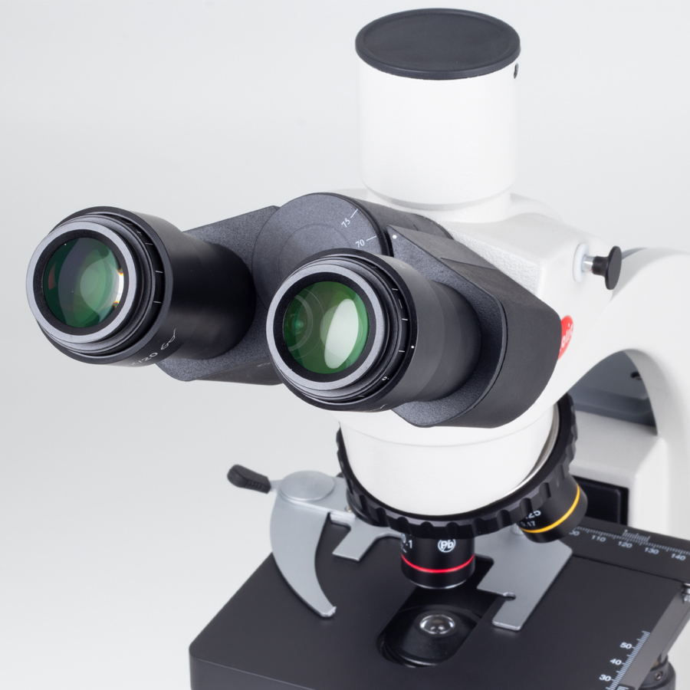

3 | FOTOGRAFÍA LATERAL |  |  |  | 4 | PERSPECTIVA
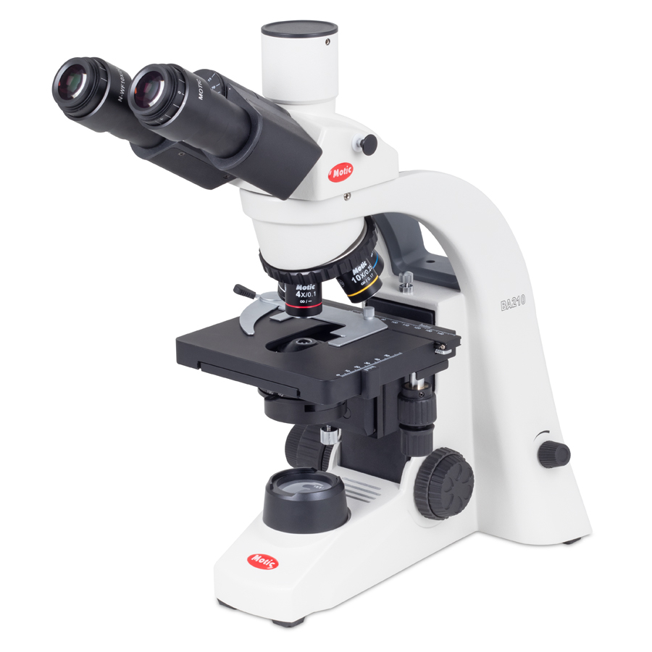 |  |  |  |  | 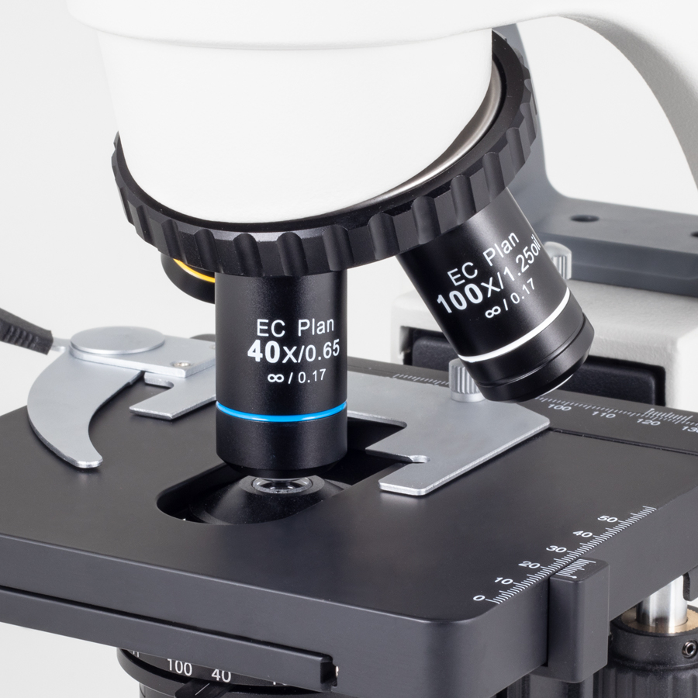

3. REQUERIMIENTOS DEL EQUIPO O MAQUINA
HIDRÁULICAS | AGUA FRÍA CONSUMO | N/A | DIÁMETRO | N/A | ELECTRICIDAD | VOLTAJE | 100-240 V (CE)
 | AGUA CALIENTE CONSUMO | N/A | DIÁMETRO | N/A |  | AMPERAJE | N/A
 | AGUA DESTILADA | N/A | DIÁMETRO | N/A |  | RED REGULADA | N/A
 | DESAGUES | N/A | DIÁMETRO | N/A |  | CONEXIÓN UPS | N/A
GAS NATURAL | PRESIÓN PSI | N/A | DIÁMETRO | N/A | PUNTOS DE RED | N/A
 | CONSUMO BTU/HORA |  | N/A |  | AIRE COMPRIMIDO | PRESIÓN PSI | N/A
...

MICROSCOPIO
Coordinación Grupo Sennova Sistema de Investigación, Desarrollo Tecnológico e Innovación Anexo 2 - Ficha técnica para maquinaria, equipos y plan de implementación
RED DE CONOCIMIENTO |  | TECNOACADEMIA BOGOTA VIGENCIA 2025
NOMBRE AMBIENTE DE FORMACIÓN |  | TECNOACADEMIA
1. DESCRIPCIÓN DEL EQUIPO
NOMBRE DEL EQUIPO |  | MICROSCOPIO |  |  | CANTIDAD | ZONA DE TRABAJO EQUIPO
a
OBSERVACIONES |  | Cabeza binocular inclinada a 30º y rotable 360º con distancia interpupilar de 55 a 75mm Oculares gran angulares N-WF10X /20mm con ajuste de dioptrías ±5 en los dos tubos porta oculares, incluye protectores de caucho. Permiten usuarios con anteojos. Con sistema de bloqueo con tornillo allen para evitar ser removidos. Incluye porta retículo. Revólver cuádruple con balineras en estativo y engranajes completamente metálicos "Objetivos Plan Acromáticos de óptica infinita ASC 4X/0.10 (DT 17mm), 10X/0.25 (DT 6.4mm) 40X/0.65/S (DT 0.45mm), 100X/1.25/S (DT 0.14mm). Todo el sistema óptico con corrección al infinito tiene protección antihongos y revestimiento multicapa que mejora el contraste y calidad de imagen" Mandos de enfoque macro y micrométrico coaxial en ambos lados con ajuste de tensión al lado izquierdo Platina mecánica incorporada sin cremallera que sobresalga en ambos lados, de 140x135mm con escala vernier y mandos coaxiales bajos para movimientos X y Y de 76x40mm con seguro para evitar romper las láminas Condensador enfocable Abbe A.N.1.25 que permite correderas de campo oscuro y contraste de fases, incluye diafragma de iris con posiciones para cada objetivo Iluminación LED brillante incorporada de 3W con control de intensidad Fuente de poder Universal 100-240V 50-60Hz , certificada UL y CE, Cobertor de Polvo de vinil, aceite de inmersión, llave allen, cable de poder con soporte plástico para enrollar el cable en la parte trasera |  |  | 8 |  |  | DIMENSIONES (mm)
c
d
b
 |  |  |  |  |  |  |  | a | 210
DIMENSIONES |  |  |  | UBICACIÓN |  |  |  | b | 160
LARGO / PROFUND (mm) | ANCHO / FRENTE (mm) | ALTO (mm) | PESO (kg) | BANCO O MESÓN | PISO |  |  | c | 200
360 | 190 | 3,95 | 7,2 | si |  |  |  | d | 80
ACCESORIOS |  | Copa ocular (unidad) Equipo polarizador B.301 (1 pieza rotativa), Abrazadera para joyería Caja de aluminio, Kit de limpieza Funda antipolvo, Papel seda para lentes x 500 |  |  | GARANTÍAS |  | Garantía completa de 1 año.
MANUALES DE USO |  | Manual de uso ba210-led-binocular |  |  | ESPECIFICACIONES TÉCNICAS DE SOFTWARE (OPCIONAL):
OBSERVACIONES |  | Capacitación por un experto.
2. FOTOGRAFÍAS
1 | FOTOGRAFÍA SUPERIOR |  |  |  | 2 | FOTOGRAFÍA FRONTAL
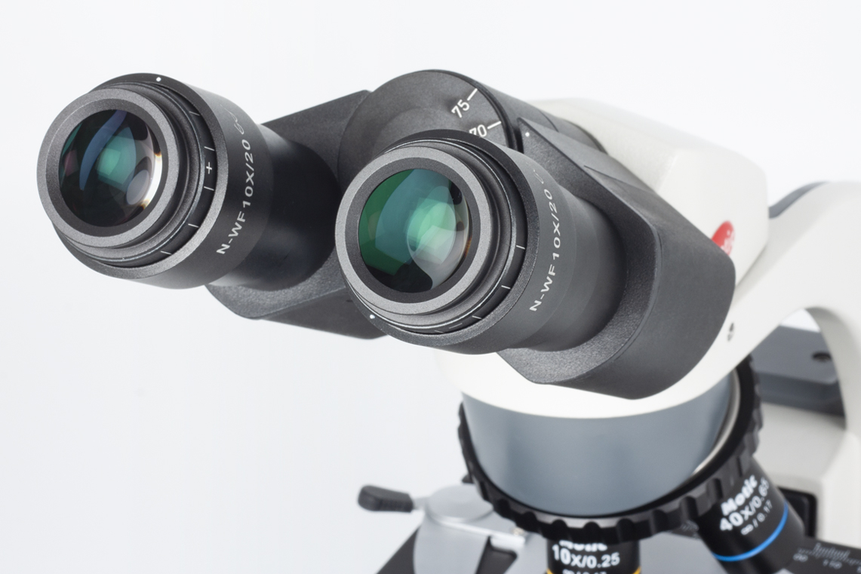 |  |  |  |  | 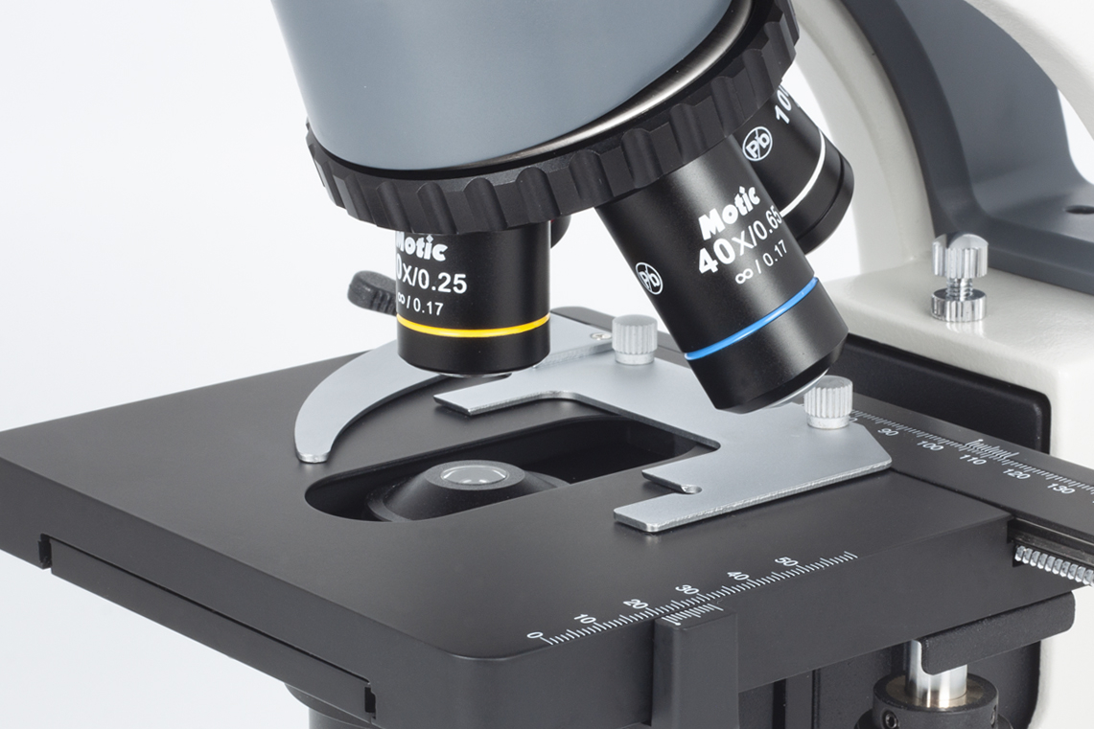

3 | FOTOGRAFÍA LATERAL |  |  |  | 4 | PERSPECTIVA
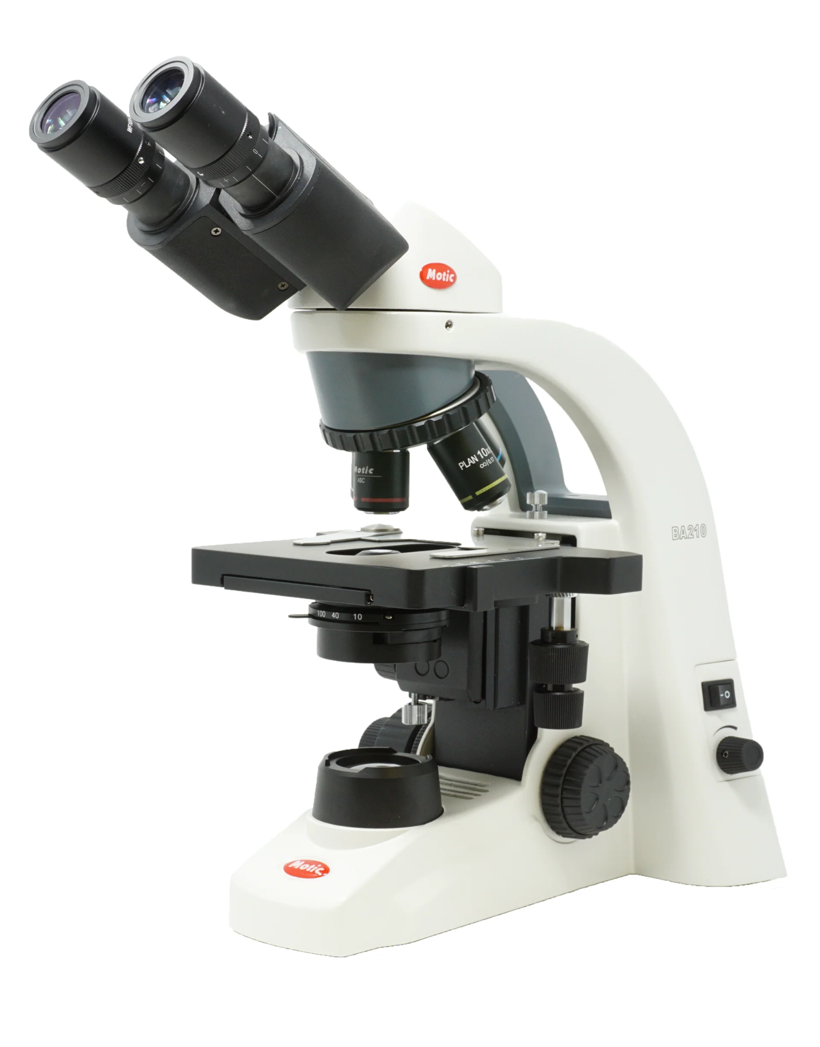 |  |  |  |  | 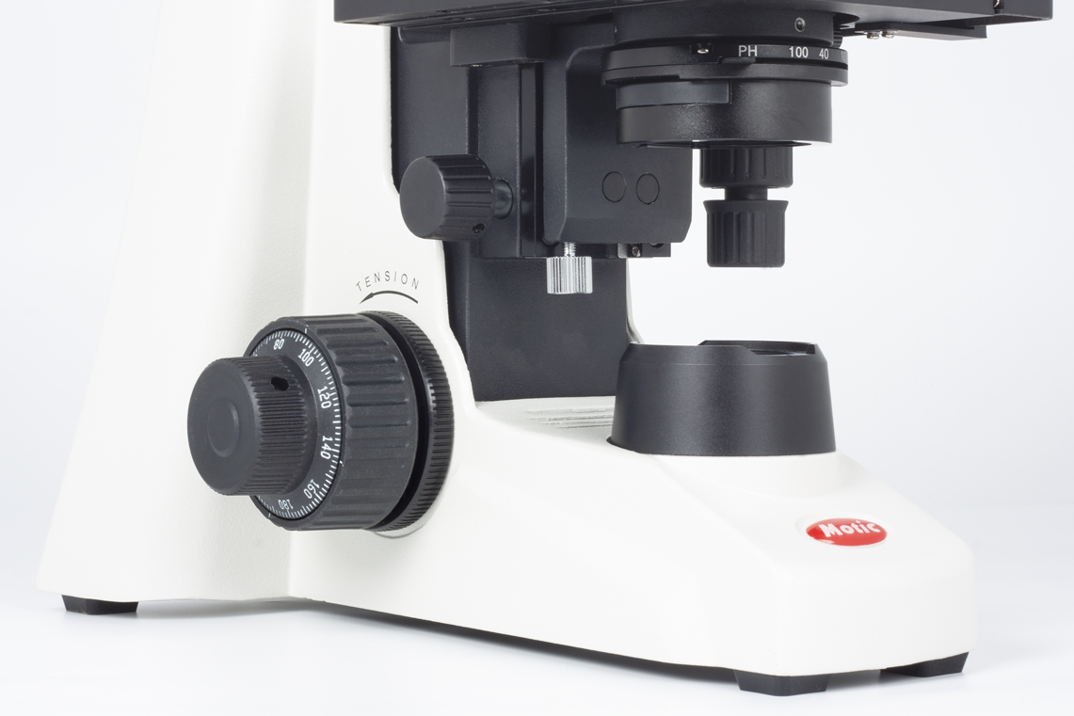

3. REQUERIMIENTOS DEL EQUIPO O MAQUINA
HIDRÁULICAS | AGUA FRÍA CONSUMO | N/A | DIÁMETRO | N/A | ELECTRICIDAD | VOLTAJE | 100-240 V (CE)
 | AGUA CALIENTE CONSUMO | N/A | DIÁMETRO | N/A |  | AMPERAJE
 | AGUA DESTILADA | N/A | DIÁMETRO | N/A |  | RED REGULADA | N/A
 | DESAGUES | N/A | DIÁMETRO | N/A |  | CONEXIÓN UPS | N/A
GAS NATURAL | PRESIÓN PSI | N/A | DIÁMETRO | N/A | PUNTOS DE RED | N/A
 | CONSUMO BTU/HORA |  | N/A |  | AIRE COMPRIMIDO | PRESIÓN PSI | N/A
...

MICROONDAS
...
 |  | TECNOACADEMIA BOGOTA VIGENCIA 2025
 |  | TECNOACADEMIA
...
a
 |  | MICROONDAS |  |  | CANTIDAD | ZONA DE TRABAJO EQUIPO
OBSERVACIONES |  | Cuenta con función de limpieza automatica. Varias opciones para cocinar tus platos favoritos Mantiene tus alimentos calientes. Más de 25 funciones avanzadas. Características Físicas: Idioma Panel de ControlEspañol Niveles de Coccion7 Niveles No. Programas21 Programas Tipo de Panel de Control Panel Digital Características Técnicas: Capacidad 1.1 Pies Cubicos 30 L Voltaje Rango entre 110 V y 120 V Detalles del Producto Funcionalidades del Horno Calentar Características Especiales Botones Preprogramados Función de Inicio Rápido Reloj |  |  | 1 |  |  | DIMENSIONES (mm)
 |  |  |  |  |  |  |  | a | 118.5
DIMENSIONES |  |  |  | UBICACIÓN |  |  |  | b | 49.5
LARGO / PROFUND (mm) | ANCHO / FRENTE (mm) | ALTO (mm) | PESO (kg) | BANCO O MESÓN | PISO |  |  | c | 118.5
488 | 555 | 313 | 18 | si |  |  |  | d | 49.5
ACCESORIOS |  | 1xEstante de alambre 1xEtiqueta de guía rápida Cable de poder |  |  | GARANTÍAS |  | Garantía completa de 1 año.
MANUALES DE USO |  | 1x guía de inicio rápido |  |  | ESPECIFICACIONES TÉCNICAS DE SOFTWARE (OPCIONAL):
OBSERVACIONES |  | Capacitación por un experto.
2. FOTOGRAFÍAS
1 | FOTOGRAFÍA SUPERIOR |  |  |  | 2 | FOTOGRAFÍA FRONTAL
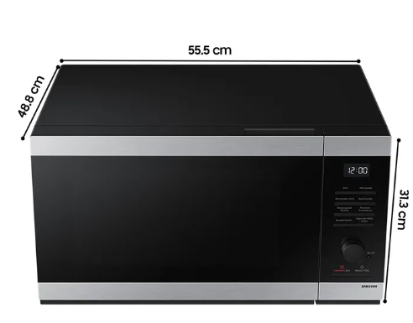

3 | FOTOGRAFÍA LATERAL |  |  |  | 4 | PERSPECTIVA
 |  |  |  |  | 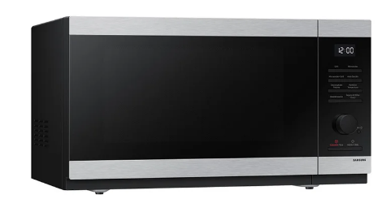

3. REQUERIMIENTOS DEL EQUIPO O MAQUINA
HIDRÁULICAS | AGUA FRÍA CONSUMO | N/A | DIÁMETRO | N/A | ELECTRICIDAD | VOLTAJE | 120 V/60 Hz
 | AGUA CALIENTE CONSUMO | N/A | DIÁMETRO | N/A |  | AMPERAJE | N/A
 | AGUA DESTILADA | N/A | DIÁMETRO | N/A |  | RED REGULADA | N/A
 | DESAGUES | N/A | DIÁMETRO | N/A |  | CONEXIÓN UPS | N/A
GAS NATURAL | PRESIÓN PSI | N/A | DIÁMETRO | N/A | PUNTOS DE RED | N/A
 | CONSUMO BTU/HORA |  | N/A |  | AIRE COMPRIMIDO | PRESIÓN PSI | N/A
VAPOR | PRESIÓN PSI | N/A | DIÁMETRO | N/A |  | CAUDAL CFM | N/A
 | CONSUMO BTU/HORA |  | N/A |  | VIBRACIÓN | FRECUENCIA | N/A
VENTILACIÓN | NATURAL | N/A | MECÁNICA | N/A | SONIDO | DECIBELES | N/A
OTROS |  | N/A
OBSERVACIONES |  | N/A
4. CAPACITACIÓN
DESCRIBIR EL DETALLE DE LAS CAPACITACIONES REQUERIDAS PARA EL MANEJO DEL EQUIPO O MAQUINA.
CARACTERÍSTICAS DE LA CAPACITACIÓN REQUERIDA |  | NÚMERO DE PERSONAS A CAPACITAR |  | TEMAS QUE INCLUYE LA CAPACITACIÓN |  |  | NÚMERO DE HORAS | LUGAR
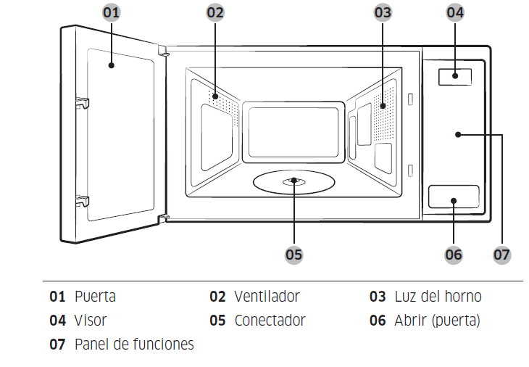
Configurar/cambiar el reloj o el temporizador de la cocina según sus necesidades. HORA ACTUAL: Es importante ajustar la hora correcta para asegurar que el funcionamiento automático sea correcto. 1. Presionar Reloj. 2. Usar los botones numéricos para ingresar la hora actual. Por ejemplo, presionar 5, 0 y 0 en secuencia para las 5:00 en punto. 3. Presionar Inicio para confirmar la configuración. Entonces, el indicador de los dos puntos (:) parpadea varias veces. AHORRO DE ENERGÍA: Para reducir el consumo de energía cuando no utilice el horno, utilice la función de ahorro de energía del horno. BLOQUEO PARA NIÑOS: Para evitar accidentes, el bloqueo para niños desactiva todos los controles excepto el botón Eco. Mantener presionado Bloque para Niño por 3 segundos para activar, o volver a presionar por 3 segundos para desactivar el bloqueo en el panel de funciones. UTENSILIOS DE COCINA PARA MICROONDAS: Los utensilios utilizados en el modo Microondas deben permitir que las microondas los atraviesen y penetren en los alimentos. Los metales como el acero inoxidable, el aluminio y el cobre reflejan las microondas. Por consiguiente, no utilice utensilios de cocina hechos de materiales metálicos. Siempre es seguro utilizar utensilios de cocina marcados como aptos para microondas. Para obtener más información sobre los utensilios adecuados, consulte la siguiente guía y coloque un vaso de agua o algún alimento sobre el plato giratorio. |  | 5 |  | INSTALACIÓN. Elementos incluidos. Accesorios (aro de rodillo y plato giratorio) Lugar de instalación: Superficie plana y nivelada a unos 85 cm por encima del suelo. La superficie debe poder soportar el peso del horno. Dejar espacio para la ventilación, al menos 10 cm por la parte trasera y los laterales, y 20 cm por la parte superior. No instalar el horno en lugares calurosos ni húmedos como cerca de otros hornos microondas o de radiadores. Limpiar el interior y el burlete de la puerta con un paño húmedo antes de usar el horno por primera vez. MANTENIMIENTO. Limpieza: Limpiar el horno con regularidad para evitar que se acumulen impurezas en su interior. Prestar especial atención a la puerta, los burletes de la puerta, el plato giratorio y el anillo giratorio (solo en los modelos a los que se aplique). Si la puerta no se abre o cierra con suavidad, revise si se acumularon impurezas en los burletes de la puerta. Usar un paño suave y agua jabonosa para limpiar las superficies interiores y exteriores del horno. Enjuague y seque bien. Repuesto (reparación). Cuidados para periodos prolongados sin uso: Si no se va a utilizar el horno durante un período prolongado, desenchuflar el cable del de alimentación y colocar el horno en un lugar seco y sin polvo. El polvo y la humedad acumulados en el interior pueden afectar el desempeño del horno. |  |  | 4 horas | Ambiente de materiales y biotecnología
5. MANTENIMIENTO
DILIGENCIAR SOLO SI SOLICITA RECURSOS POR EL RUBRO DE MANTENIMIENTO PARA LOS EQUIPOS O MAQUINARIA EXISTENTES QUE ESTÉN RELACIONADOS (MP: MANTENIMIENTO PREVENTIVO, MC: MANTENIMIENTO CORRECTIVO, MPD: MANTENIMIENTO PREDICTIVO)
FECHA DEL MANTENIMIENTO (DD- MM-AA) | NOMBRE DEL EQUIPO |  | TIPO DE MANTENIMIENTO | RESPONSABLE |  | RELACIÓN DE LA MAQUINA O EQUIPO CON EL PROYECTO |  | COSTO DEL MANTENIMIENTO
N/A | N/A |  | N/A | N/A |  | N/A |  | N/A
6. PLAN DE IMPLEMENTACIÓN EN LA FORMACIÓN
DESCRIBIR EL PLAN DE IMPLEMENTACIÓN POR MEDIO DE ACTIVIDADES QUE TENGAN COMO FIN LA APROPIACIÓN DE LOS RESULTADOS DE APRENDIZAJE, RELACIONADO CON EL EQUIPO O MAQUINA
PROGRAMA DE FORMACIÓN IMPACTADO |  |  | COMPETENCIA TÉCNICA |  | RESULTADO DE APRENDIZAJE |  | ACTIVIDAD PARA LA IMPLEMENTACIÓN RELACIONADA CON EL RESULTADO DE APRENDIZAJE
APLICACIONES Y DESARROLLO DE PROCESOS BIOTECNOLOGICOS |  |  | VALORAR MUESTRAS SEGÚN TÉCNICAS DE ANÁLISIS QUÍMICO |  | CLASIFICAR LAS DIFERENTES TÉCNICAS ASOCIADAS A LA BIOTECNOLOGÍA TRADICIONAL, MODERNA Y AGRÍCOLA SEGÚN LAS NECESIDADES EL PROCESO BIOLÓGICO. |  | OPERAR LOS EQUIPOS Y MATERIALES DE ACUERDO A LOS PROTOCOLOS DEL LABORATORIO.
GESTION DE BIOTECNOLOGIA |  |  | VALORAR MUESTRAS SEGÚN TÉCNICAS DE ANÁLISIS QUÍMICO |  | RECONOCER EL EMPLEO DEL EQUIPO DE ACUERDO CON LA MUESTRA A TRABAJAR. |  | IMPLEMENTAR LOS EQUIPOS Y MATERIALES DE LABORATORIO DE ACUERDO CON LAS NORMAS DE SEGURIDAD Y HACE UNA ADECUADA DISPOSICIÓN DE LOS RECURSOS.
RECONOCIMIENTO DE LA CIENCIA, LA TECNOLOGIA Y LA INNOVACION A PARTIR DE METODOLOGIAS EXPERIENCIALES PARA ALCANZAR APRENDIZAJES SIGNIFICATIVOS. |  |  | ORIENTAR FORMACIÓN PRESENCIAL DE ACUERDO CON PROCEDIMIENTOS TÉCNICOS Y NORMATIVOS |  | APROPIAR CONCEPTOS ASOCIADOS A LAS CIENCIAS BÁSICAS, BIOTECNOLOGÍA, ELECTRÓNICA, PROTOTIPADO, TECNOLOGÍAS VIRTUALES, DESARROLLO DE SOFTWARE Y NANOTECNOLOGÍA |  | IDENTIFICAR LOS TIPOS DE MUESTRA, CARACTERÍSTICAS, MÉTODOS DE PRESERVACIÓN, TAMAÑO DE MUESTRA, PUNTOS DE MUESTREO, MEDIOS DE CULTIVO, EQUIPOS, INSTRUMENTOS Y MATERIALES PARA EL TRABAJO.
DESARROLLO DE HABILIDADES EN CIENCIA E INNOVACION A PARTIR DE CONCEPTOS DE TECNOLOGIAS EMERGENTES |  |  | ORIENTAR FORMACIÓN PRESENCIAL DE ACUERDO CON PROCEDIMIENTOS TÉCNICOS Y NORMATIVOS |  | SELECCIONAR LAS ALTERNATIVAS TECNOLÓGICAS APROPIADAS FRENTE A UNA PROBLEMÁTICA UTILIZANDO CRITERIOS TÉCNICOS. |  | CLASIFICAR UN FENÓMENO QUÍMICO A PARTIR DE UNA REACCIÓN QUÍMICA.

LAVAMANOS
Coordinación Grupo Sennova Sistema de Investigación, Desarrollo Tecnológico e Innovación Anexo 2 - Ficha técnica para maquinaria, equipos y plan de implementación
RED DE CONOCIMIENTO |  | TECNOACADEMIA BOGOTA VIGENCIA 2025
NOMBRE AMBIENTE DE FORMACIÓN |  | TECNOACADEMIA
1. DESCRIPCIÓN DEL EQUIPO
NOMBRE DEL EQUIPO |  | LAVAMANOS PORTATIL |  |  | CANTIDAD | ZONA DE TRABAJO EQUIPO
a
OBSERVACIONES |  | Lavamanos en 430 cal 22, poceda tipo socoda, bomba en acero inoxidable, manguera reforzada, abrazaderas y accesorios en acero, válvula de paso en teflón, 2 contenedores de 20 litros, incluye la grifería y desagüe. Incluye Griferia De Pedal: 1 Llave Ganso Sencilla 1 Sifón 1 Acoples 2 Mangueras 1 Válvula De Pedal 1 Par De Galones De Agua Limpia Y Sucia |  |  | 2 |  |  | DIMENSIONES (mm)
c
d
b
 |  |  |  |  |  |  |  | a | 118.5
DIMENSIONES |  |  |  | UBICACIÓN |  |  |  | b | 49.5
LARGO / PROFUND (mm) | ANCHO / FRENTE (mm) | ALTO (mm) | PESO (kg) | BANCO O MESÓN | PISO |  |  | c | 118.5
540 | 450 | 900 | No especifica |  | si |  |  | d | 49.5
ACCESORIOS |  | Griferia De Pedal: 1 Llave Ganso Sencilla 1 Sifón 1 Acoples 2 Mangueras 1 Válvula De Pedal 1 Par De Galones De Agua Limpia Y Sucia |  |  | GARANTÍAS |  | Garantía completa de 1 año.
MANUALES DE USO |  |  |  |  | ESPECIFICACIONES TÉCNICAS DE SOFTWARE (OPCIONAL):
OBSERVACIONES
2. FOTOGRAFÍAS
1 | FOTOGRAFÍA SUPERIOR |  |  |  | 2 | FOTOGRAFÍA FRONTAL
 |  |  |  |  | 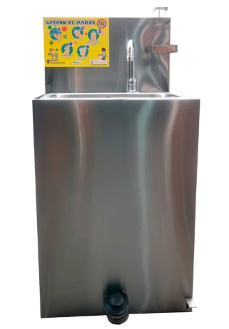

3 | FOTOGRAFÍA LATERAL |  |  |  | 4 | PERSPECTIVA
 |  |  |  |  | 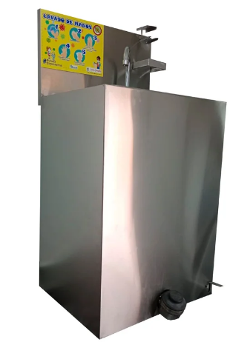

3. REQUERIMIENTOS DEL EQUIPO O MAQUINA
HIDRÁULICAS | AGUA FRÍA CONSUMO | Tanque de agua | DIÁMETRO | N/A | ELECTRICIDAD | VOLTAJE | N/A
 | AGUA CALIENTE CONSUMO |  | DIÁMETRO | N/A |  | AMPERAJE | N/A
 | AGUA DESTILADA |  | DIÁMETRO | N/A |  | RED REGULADA | N/A
 | DESAGUES | Tanque de agua | DIÁMETRO | N/A |  | CONEXIÓN UPS | N/A
GAS NATURAL | PRESIÓN PSI |  | DIÁMETRO | N/A | PUNTOS DE RED | N/A
 | CONSUMO BTU/HORA |  | N/A |  | AIRE COMPRIMIDO | PRESIÓN PSI | N/A
...

HORNO DE SECADO
Coordinación Grupo Sennova Sistema de Investigación, Desarrollo Tecnológico e Innovación Anexo 2 - Ficha técnica para maquinaria, equipos y plan de implementación
RED DE CONOCIMIENTO |  | TECNOACADEMIA BOGOTA VIGENCIA 2025
NOMBRE AMBIENTE DE FORMACIÓN |  | TECNOACADEMIA
1. DESCRIPCIÓN DEL EQUIPO
NOMBRE DEL EQUIPO |  | HORNO DE SECADO |  |  | CANTIDAD | ZONA DE TRABAJO EQUIPO
a
OBSERVACIONES |  | Material de la cámara Aluminio Tipo de controladorTermostato bimetálico Capacidad (métrica) 48L Temperatura (métrica)Ambiente +5° a 210°C TipoConvección por gravedad MostrarCosa análoga ModeloConvección por gravedad Dimensiones (Pr. x An. x Al.) Interior11,5 x 16 x 16,2 pulgadas (29 x 41 x 41 cm) Dimensiones (L x An x Al)13,5 x 18,5 x 22,5 pulgadas (34 x 47 x 57 cm) Longitud (inglés) 13,5 pulgadas Longitud (métrica) 34cm Ancho (inglés)1 8,5 pulgadas Ancho (Inglés) Interior 16 pulgadas Ancho (métrico) 47cm Ancho (métrico) Interior 41cm Altura (inglés) 22,5 pulgadas Altura (Inglés) Interior 16,2 pulgadas Altura (métrica) 57cm Altura (métrica) Interior 41cm Profundidad (inglés) Interior 11,5 pulgadas Interior de profundidad (métrico) 29cm Peso de envío (inglés) 57 libras Peso de envío (métrico) 26 kg Requisitos eléctricos 120 V 60 Hz Voltaje 120 V Frecuencia 60 Hz Características principales -Doble pared interior con aislamiento a base de sílice de 2,5 cm (1 pulg) y exterior de acero - -laminado en frío con revestimiento de pintura en polvo. -La luz piloto indica visualmente el estado de funcionamiento de la estufa. Modelos de convección por gravedad -Secado suave con baja turbulencia: el aire se desplaza verticalmente a través de la cámara para calentar las muestras. -El termostato bimetálico de seguridad a alta temperatura predefinido garantiza protección contra sobrecalentamiento. Incluye: Un estante fijo y dos ajustables. Garantía : 1 año de garantía |  |  | 1 |  |  | DIMENSIONES (mm)
c
d
b
 |  |  |  |  |  |  |  | a | 118.5
DIMENSIONES |  |  |  | UBICACIÓN |  |  |  | b | 49.5
LARGO / PROFUND (mm) | ANCHO / FRENTE (mm) | ALTO (mm) | PESO (kg) | BANCO O MESÓN | PISO |  |  | c | 118.5
340 | 470 | 570 | 26 | si |  |  |  | d | 49.5
ACCESORIOS |  | Cable de poder |  |  | GARANTÍAS |  | Garantía completa de 1 año.
MANUALES DE USO |  | Manual de Horno por convecciòn PR305225G |  |  | ESPECIFICACIONES TÉCNICAS DE SOFTWARE (OPCIONAL):
OBSERVACIONES |  | Capacitación por un experto.
2. FOTOGRAFÍAS
1 | FOTOGRAFÍA SUPERIOR |  |  |  | 2 | FOTOGRAFÍA FRONTAL
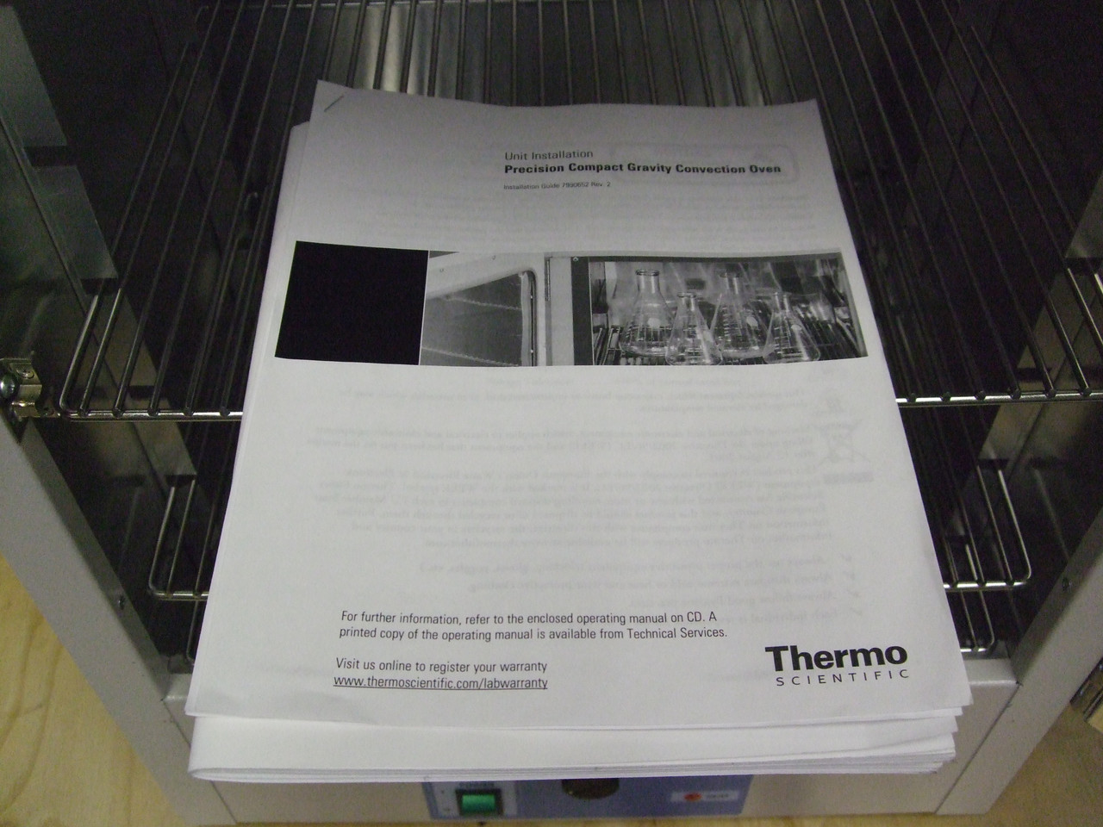 |  |  |  |  | 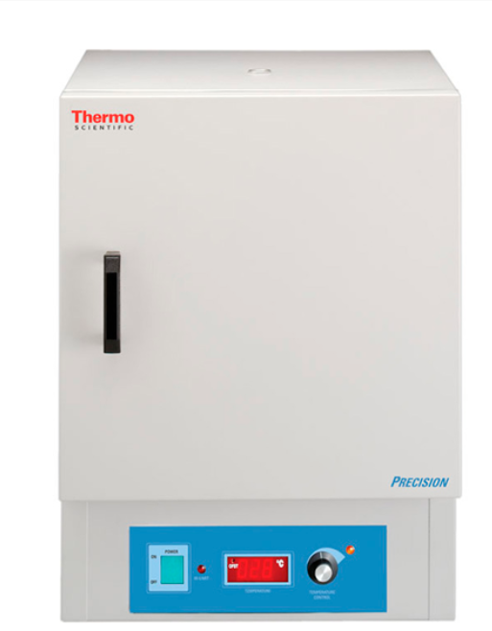

3 | FOTOGRAFÍA LATERAL |  |  |  | 4 | PERSPECTIVA
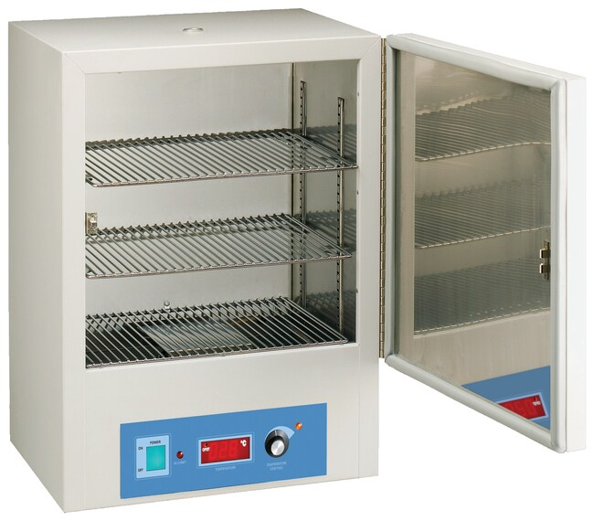 |  |  |  |  | 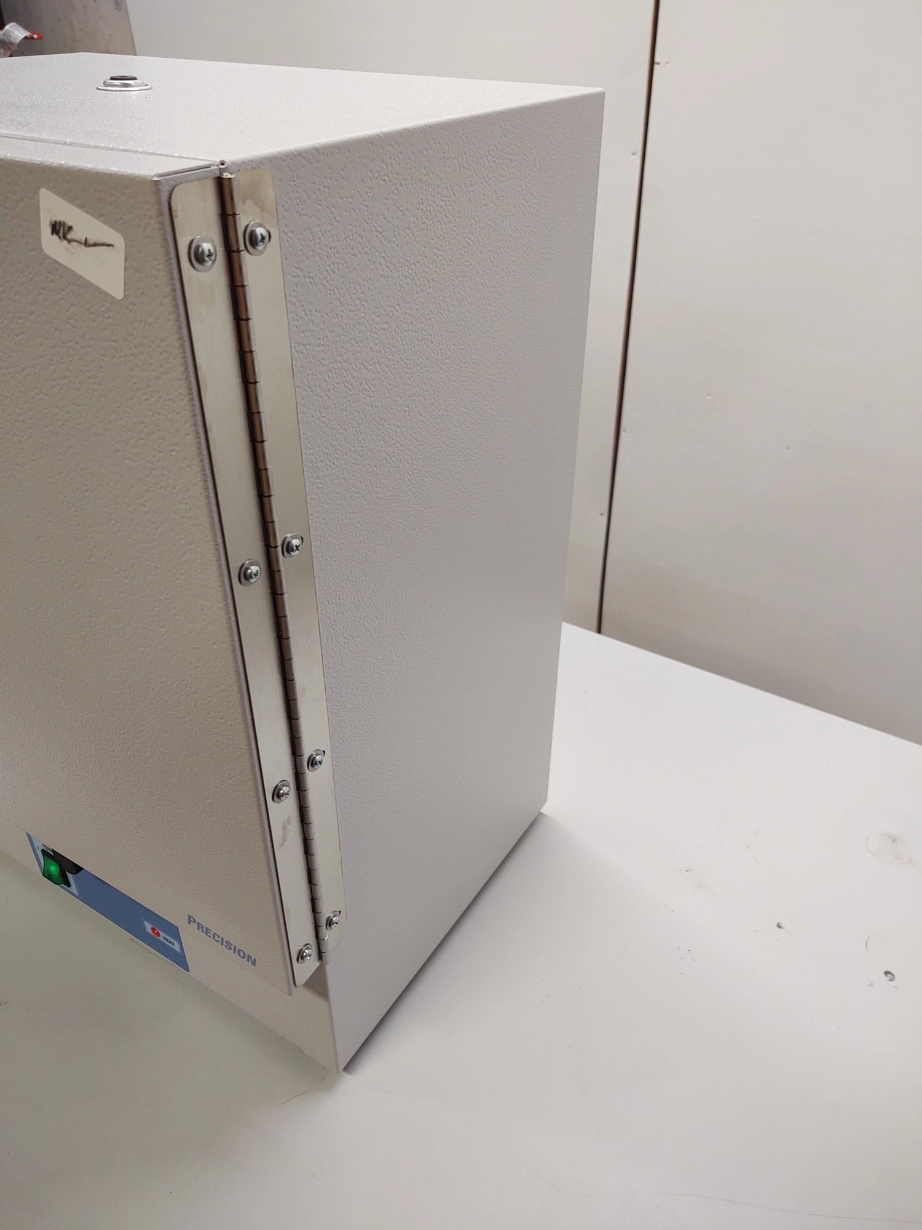

3. REQUERIMIENTOS DEL EQUIPO O MAQUINA
HIDRÁULICAS | AGUA FRÍA CONSUMO | N/A | DIÁMETRO | N/A | ELECTRICIDAD | VOLTAJE | 120 V 60 Hz
 | AGUA CALIENTE CONSUMO | N/A | DIÁMETRO | N/A |  | AMPERAJE | 5A
 | AGUA DESTILADA | N/A | DIÁMETRO | N/A |  | RED REGULADA | N/A
 | DESAGUES | N/A | DIÁMETRO | N/A |  | CONEXIÓN UPS | N/A
GAS NATURAL | PRESIÓN PSI | N/A | DIÁMETRO | N/A | PUNTOS DE RED | N/A
 | CONSUMO BTU/HORA |  | N/A |  | AIRE COMPRIMIDO | PRESIÓN PSI | N/A
...

MUFLA
Coordinación Grupo Sennova Sistema de Investigación, Desarrollo Tecnológico e Innovación Anexo 2 - Ficha técnica para maquinaria, equipos y plan de implementación
RED DE CONOCIMIENTO |  | TECNOACADEMIA BOGOTA VIGENCIA 2025
NOMBRE AMBIENTE DE FORMACIÓN |  | TECNOACADEMIA
1. DESCRIPCIÓN DEL EQUIPO
NOMBRE DEL EQUIPO |  | MUFLA |  |  | CANTIDAD | ZONA DE TRABAJO EQUIPO
b
a
OBSERVACIONES |  | Volumen de la Cámara: 2,1 Litros Rango Temperatura 100°C a 1100°C Control de Temperatura: Ajuste de control digital, display LED muestra temperatura real y deseada. Estabilidad (Uniformidad) de la cámara: a 1000°C ± 0.5°C Dimensiones de la Cámara. W x H x D (cm) 12.7 x 10.8 x 15.24 Dimensiones Exteriores W x H x L (cm) 25 x 37 x 40 Especificaciones Eléctricas 120V - 1450 Watts - 12 Amps Peso embarque (Kg) 12,7 Aislamiento de fibra cerámica que permite un rápido calentamiento y reduce el consumo de energía Suiche de seguridad en la puerta protege al operador la energía hacia los elementos de calentamiento al abrir la puerta. Set point de control digital, el display muestra la temperatura actual o el set point. La parte trasera de la cámara posee un puerto para monitorear la temperatura con aparatos de medición independientes. Incluye Termocupla y cable. Certificadas CSA, marcadas CE |  |  | 1 |  |  | DIMENSIONES (mm)
c
 |  |  |  |  |  |  |  | a | 118.5
DIMENSIONES |  |  |  | UBICACIÓN |  |  |  | b | 49.5
LARGO / PROFUND (mm) | ANCHO / FRENTE (mm) | ALTO (mm) | PESO (kg) | BANCO O MESÓN | PISO |  |  | c | 118.5
400 | 200 | 370 | 12,7 | si |  |  |  | d | 49.5
ACCESORIOS |  | CABLE DE ENERGÍA |  |  | GARANTÍAS |  | Garantía completa de 1 año.
MANUALES DE USO |  | Manual de usuario de la mufla THERMOLYNE THERMO SCIENTIFIC DE 2L HASTA 1100°C Fichas de prácticas. Guías de seguridad eléctrica y térmica. Equipo de protección personal |  |  | ESPECIFICACIONES TÉCNICAS DE SOFTWARE (OPCIONAL):
OBSERVACIONES |  | Capacitación por un experto.
2. FOTOGRAFÍAS
1 | FOTOGRAFÍA SUPERIOR |  |  |  | 2 | FOTOGRAFÍA FRONTAL
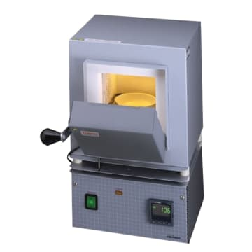 |  |  |  |  | 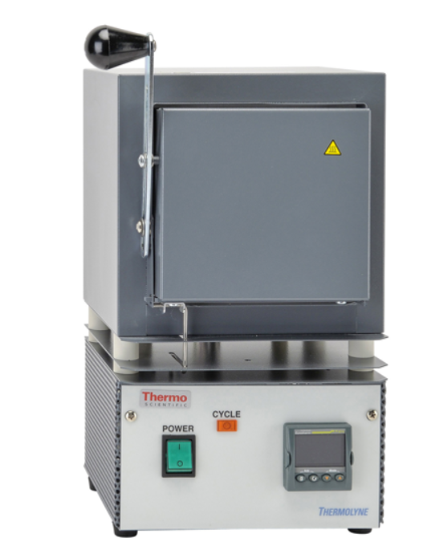

3 | FOTOGRAFÍA LATERAL |  |  |  | 4 | PERSPECTIVA
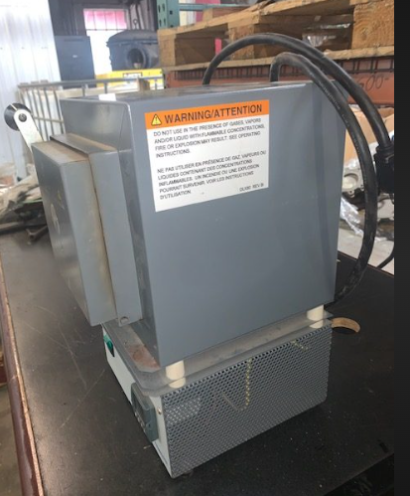 |  |  |  |  | 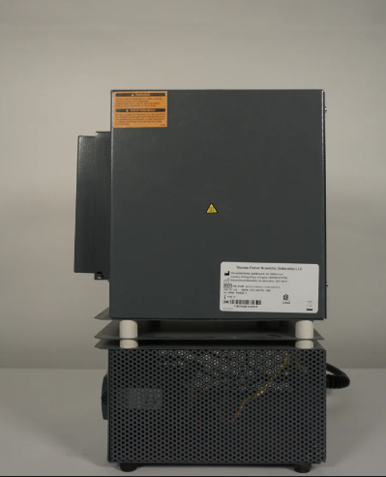

3. REQUERIMIENTOS DEL EQUIPO O MAQUINA
HIDRÁULICAS | AGUA FRÍA CONSUMO | N/A | DIÁMETRO | N/A | ELECTRICIDAD | VOLTAJE | 110 V a 220V
 | AGUA CALIENTE CONSUMO | N/A | DIÁMETRO | N/A |  | AMPERAJE | N/A
 | AGUA DESTILADA | N/A | DIÁMETRO | N/A |  | RED REGULADA | N/A
 | DESAGUES | N/A | DIÁMETRO | N/A |  | CONEXIÓN UPS | N/A
GAS NATURAL | PRESIÓN PSI | N/A | DIÁMETRO | N/A | PUNTOS DE RED | N/A
 | CONSUMO BTU/HORA |  | N/A |  | AIRE COMPRIMIDO | PRESIÓN PSI | N/A
...

BALANZA
...
 |  | TECNOACADEMIA BOGOTA VIGENCIA 2025
 |  | TECNOACADEMIA
...
a
 |  | BALANZA DE PRESICIÓN |  |  | CANTIDAD | ZONA DE TRABAJO EQUIPO
OBSERVACIONES |  | Legibilidad: 0,0001 g Capacidad: 220 gramos Temperatura de trabajo: 15 ~ 25 # Fuente de alimentación: CA 220/110 V, 50/60 Hz Características de la balanza analítica: Sensor de fuerza electromagnética de alta precisión. Pantalla LCD. Base de aluminio. Carcasa de ABS/cubierta de parabrisas de vidrio extragrande. (Desmontable) Plato de pesaje de acero inoxidable. Tara/conteo. Conversión de unidades (ct/g). Función de indicación de sobrecarga y error. Con indicador de nivel/pie nivelador ajustable. Estándar con interfaz RS232, soporte para conectar con impresora y PC. Tamaño del plato: diametro 80 mm Tiempo de estabilidad #5 s Error de linealidad ±0,0003 g Tiempo de precalentamiento 30 min Temperatura de trabajo 15~25 # Fuente de alimentación CA 220/110 V, 50/60 Hz Impresora opcional Tamaño externo (An. × Pr. × Al.) 360 × 205 × 330 mm Peso neto 6,5 kg GARANTIA DE UN (1) AÑO POR DEFECTOS DE FABRICA |  |  | 3 |  |  | DIMENSIONES (mm)
 |  |  |  |  |  |  |  | a | 118.5
DIMENSIONES |  |  |  | UBICACIÓN |  |  |  | b | 49.5
LARGO / PROFUND (mm) | ANCHO / FRENTE (mm) | ALTO (mm) | PESO (kg) | BANCO O MESÓN | PISO |  |  | c | 118.5
360 | 205 | 330 | 6,5 | si |  |  |  | d | 49.5
ACCESORIOS |  | Pesos de calibración, bandejas de muestra, cepillos de limpieza y herramientas |  |  | GARANTÍAS |  | Garantía completa de 36 meses
MANUALES DE USO |  | Manual de operaciòn balanza analitica |  |  | ESPECIFICACIONES TÉCNICAS DE SOFTWARE (OPCIONAL):
OBSERVACIONES |  | Capacitación por un experto.
2. FOTOGRAFÍAS
1 | FOTOGRAFÍA SUPERIOR |  |  |  | 2 | FOTOGRAFÍA FRONTAL
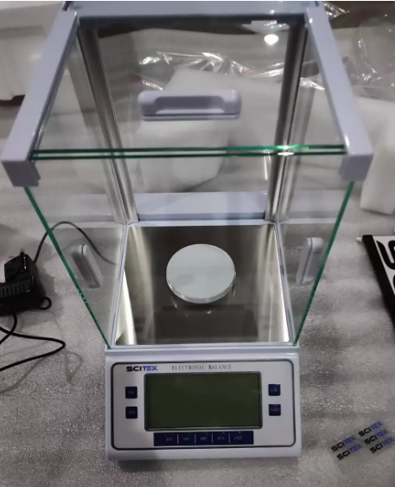 |  |  |  |  | 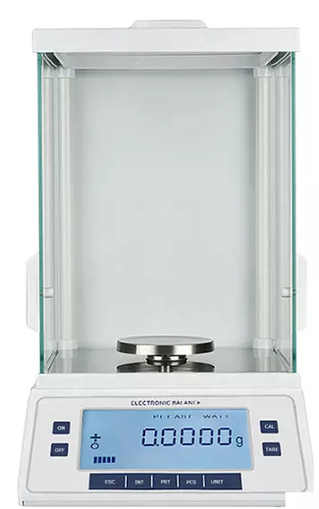

3 | FOTOGRAFÍA LATERAL |  |  |  | 4 | PERSPECTIVA
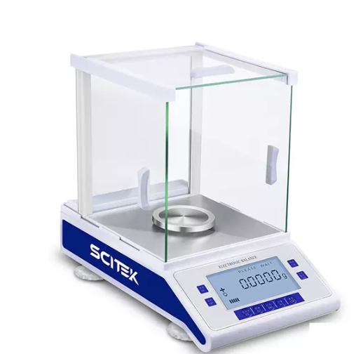 |  |  |  |  | 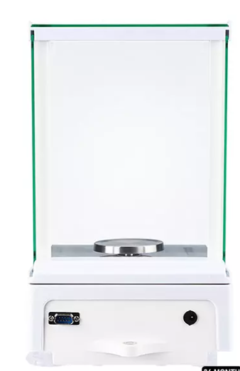

3. REQUERIMIENTOS DEL EQUIPO O MAQUINA
HIDRÁULICAS | AGUA FRÍA CONSUMO | N/A | DIÁMETRO | N/A | ELECTRICIDAD | VOLTAJE | AC 220/110V, 50/60Hz
 | AGUA CALIENTE CONSUMO | N/A | DIÁMETRO | N/A |  | AMPERAJE | 5A
 | AGUA DESTILADA | N/A | DIÁMETRO | N/A |  | RED REGULADA | N/A
 | DESAGUES | N/A | DIÁMETRO | N/A |  | CONEXIÓN UPS | N/A
GAS NATURAL | PRESIÓN PSI | N/A | DIÁMETRO | N/A | PUNTOS DE RED | N/A
 | CONSUMO BTU/HORA |  | N/A |  | AIRE COMPRIMIDO | PRESIÓN PSI | N/A
...

REFRIGERADOR
Coordinación Grupo Sennova Sistema de Investigación, Desarrollo Tecnológico e Innovación Anexo 2 - Ficha técnica para maquinaria, equipos y plan de implementación
RED DE CONOCIMIENTO |  | TECNOACADEMIA BOGOTA VIGENCIA 2025
NOMBRE AMBIENTE DE FORMACIÓN |  | TECNOACADEMIA
1. DESCRIPCIÓN DEL EQUIPO
NOMBRE DEL EQUIPO |  | REFRIGERADOR |  |  | CANTIDAD | ZONA DE TRABAJO EQUIPO
a
OBSERVACIONES |  | Ancho: 71 cm Alto: 172,6 cm Peso: 72,9 kg Tipo de consumo energético: A Clasificación energética: A Capacidad bruta: 404 litros Cantidad de puertas: 2 Panel de control: Digital Panel digital: Digital externo Dispenser de agua: No Iluminación: LED Fabricador de hielo: Sí Tipo de refrigeración: No Frost Material de las bandejas: Plástico Material general: Acero Fuente de alimentación: 110- 120 v |  |  | 1 |  |  | DIMENSIONES (mm)
c
 |  |  |  |  |  |  |  | a | 118.5
DIMENSIONES |  |  |  | UBICACIÓN |  |  |  | b | 49.5
LARGO / PROFUND (mm) | ANCHO / FRENTE (mm) | ALTO (mm) | PESO (kg) | BANCO O MESÓN | PISO |  |  | c | 118.5
75,3 | 71 | 172,6 | 61,4 |  | si |  |  | d | 49.5
ACCESORIOS |  |  |  |  | GARANTÍAS |  | - 10 años en el compresor. - 1 año en otros componentes.
MANUALES DE USO |  | Manual Nevera Haceb 404L |  |  | ESPECIFICACIONES TÉCNICAS DE SOFTWARE (OPCIONAL):
OBSERVACIONES |  | Capacitación por un experto.
2. FOTOGRAFÍAS
1 | FOTOGRAFÍA SUPERIOR |  |  |  | 2 | FOTOGRAFÍA FRONTAL
 |  |  |  |  | 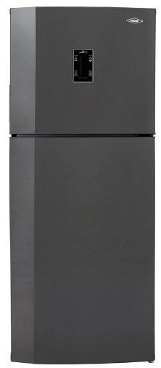

3 | FOTOGRAFÍA LATERAL |  |  |  | 4 | PERSPECTIVA
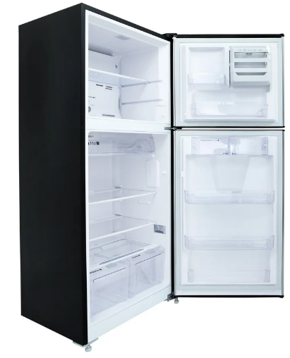 |  |  |  |  | 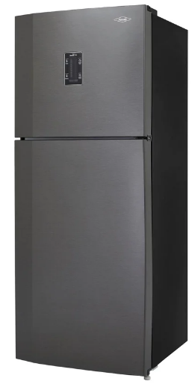

3. REQUERIMIENTOS DEL EQUIPO O MAQUINA
HIDRÁULICAS | AGUA FRÍA CONSUMO | N/A | DIÁMETRO | N/A | ELECTRICIDAD | VOLTAJE | 110V - 240V / 50-60Hz
 | AGUA CALIENTE CONSUMO | N/A | DIÁMETRO | N/A |  | AMPERAJE | 5A
 | AGUA DESTILADA | N/A | DIÁMETRO | N/A |  | RED REGULADA | N/A
 | DESAGUES | N/A | DIÁMETRO | N/A |  | CONEXIÓN UPS | N/A
GAS NATURAL | PRESIÓN PSI | N/A | DIÁMETRO | N/A | PUNTOS DE RED | N/A
 | CONSUMO BTU/HORA |  | N/A |  | AIRE COMPRIMIDO | PRESIÓN PSI | N/A
...

BAÑO DE MARIA
Coordinación Grupo Sennova Sistema de Investigación, Desarrollo Tecnológico e Innovación Anexo 2 - Ficha técnica para maquinaria, equipos y plan de implementación
RED DE CONOCIMIENTO |  | TECNOACADEMIA BOGOTA VIGENCIA 2025
NOMBRE AMBIENTE DE FORMACIÓN |  | TECNOACADEMIA
1. DESCRIPCIÓN DEL EQUIPO
NOMBRE DEL EQUIPO |  | BAÑO DE MARIA |  |  | CANTIDAD | ZONA DE TRABAJO EQUIPO
a
OBSERVACIONES |  | Capacidad: 2 litros Rango de temperatura: Ambiente a 90 °C Estabilidad / Uniformidad de temperatura a 37 °C: ±0.1°C / ±0.2°C Control microprocesado con display gráfico de íconos Alarmas audibles Cuatro temperaturas preajustadas Proteccion de bajo fluido Incluye cubierta de policarbonato claro, Area de trabajo (PrxAnxAl): 138 x 155 x 150 mm Dimensiones (PrxAnxAl): 230 x 199 x 233 mm Voltaje: 115 a 230 V Potencia del calentador: 200W |  |  | 1 |  |  | DIMENSIONES (mm)
c
d
b
 |  |  |  |  |  |  |  | a | 118.5
DIMENSIONES |  |  |  | UBICACIÓN |  |  |  | b | 49.5
LARGO / PROFUND (mm) | ANCHO / FRENTE (mm) | ALTO (mm) | PESO (kg) | BANCO O MESÓN | PISO |  |  | c | 118.5
246 | 355 | 232 | 4,5 | si |  |  |  | d | 49.5
ACCESORIOS |  | 1x kit de herramientas y accesorios, 1x cable de poder. 1x Canasta de lavado |  |  | GARANTÍAS |  | Garantía completa de 1 año.
MANUALES DE USO |  | 1x guía de inicio rápido |  |  | ESPECIFICACIONES TÉCNICAS DE SOFTWARE (OPCIONAL):
OBSERVACIONES |  | Capacitación por un experto.
2. FOTOGRAFÍAS
1 | FOTOGRAFÍA SUPERIOR |  |  |  | 2 | FOTOGRAFÍA FRONTAL
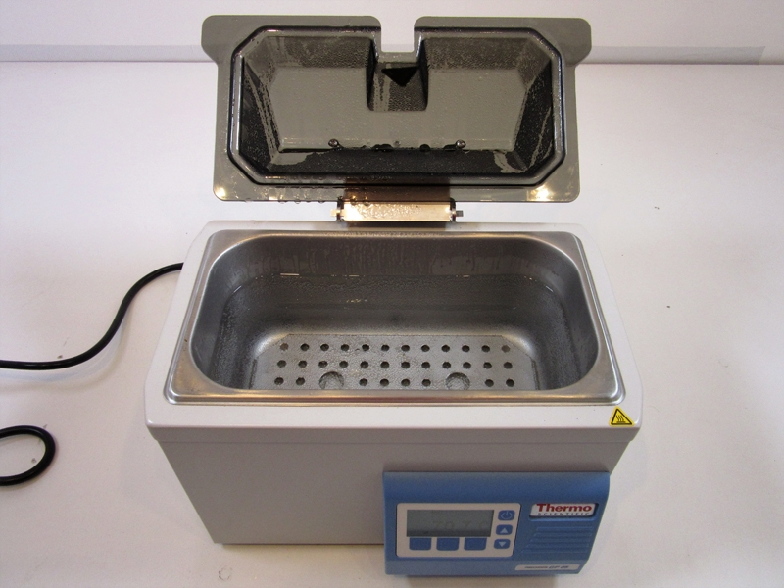 |  |  |  |  | 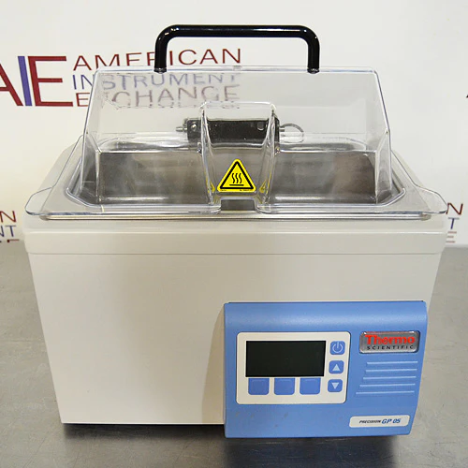

3 | FOTOGRAFÍA LATERAL |  |  |  | 4 | PERSPECTIVA
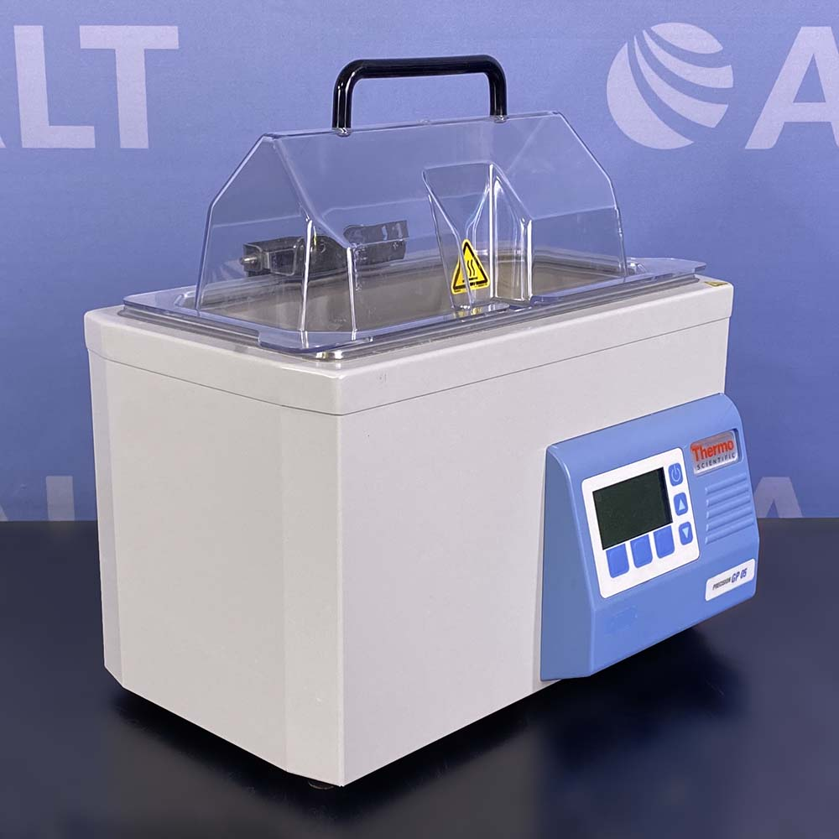 |  |  |  |  | 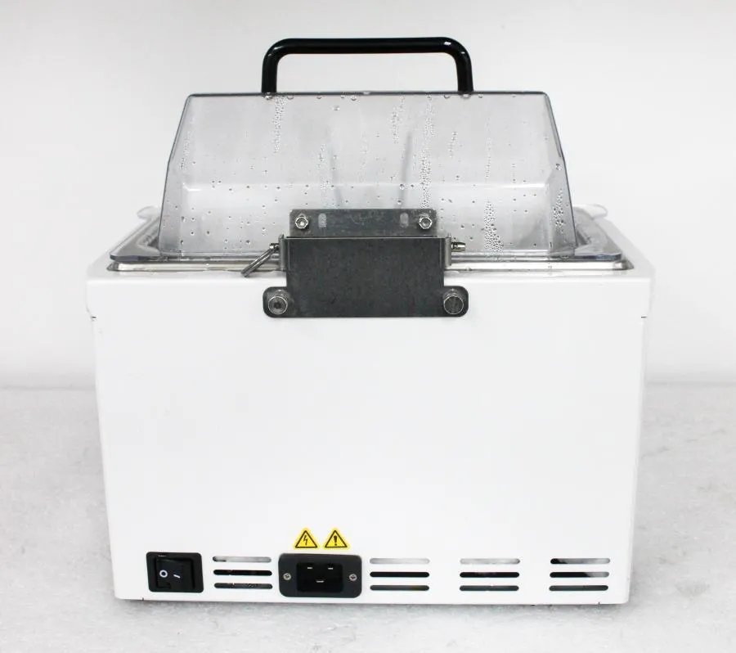

3. REQUERIMIENTOS DEL EQUIPO O MAQUINA
HIDRÁULICAS | AGUA FRÍA CONSUMO | N/A | DIÁMETRO | N/A | ELECTRICIDAD | VOLTAJE | 100–115 V / 200–230 V, 50/60 Hz
 | AGUA CALIENTE CONSUMO | N/A | DIÁMETRO | N/A |  | AMPERAJE | 5A
 | AGUA DESTILADA | N/A | DIÁMETRO | N/A |  | RED REGULADA | N/A
 | DESAGUES | N/A | DIÁMETRO | N/A |  | CONEXIÓN UPS | N/A
GAS NATURAL | PRESIÓN PSI | N/A | DIÁMETRO | N/A | PUNTOS DE RED | N/A
 | CONSUMO BTU/HORA |  | N/A |  | AIRE COMPRIMIDO | PRESIÓN PSI | N/A
...

